1-4
样本内数据年份数 | 第iyear窗口 | 最佳均线 | 样本内净资产
8 | 0 | 125 | 5362338.2642
8 | 1 | 125 | 3863560.0075
8 | 2 | 120 | 1915588.8656
8 | 3 | 120 | 1918266.5686
8 | 4 | 136 | 1568987.8284
8 | 5 | 136 | 1587532.021
8 | 6 | 136 | 1992405.7291
8 | 7 | 141 | 2301938.5289
样本内数据年份数 | 样本外净资产 | 年均收益率复利
8 | 1827963.2198 | 0.078287873464
序号 | 日期 | 买卖 | 价格 | 证券数量 | 资金余额 | 净资产 | 平仓盈亏
1 | 2014-01-02 | 0 | 0 | 0 | 1000000 | 1000000 | 0
2 | 2014-07-23 | 1 | 2191.39 | 456 | 226.52308 | 999500.36308 | 0
3 | 2015-07-03 | -1 | 4017.2 | 0 | 1831153.8015 | 1831153.8015 | 831153.80148
4 | 2015-07-14 | 1 | 4178.63 | 437 | 4179.460825 | 1830240.7708 | 0
5 | 2015-07-15 | -1 | 4068.88 | 0 | 1781390.9705 | 1781390.9705 | -49762.830935
6 | 2015-07-24 | 1 | 4255.2 | 418 | 1828.033745 | 1780501.6337 | 0
7 | 2015-07-27 | -1 | 4097.8 | 0 | 1713851.9935 | 1713851.9935 | -67538.977
8 | 2015-12-18 | 1 | 3754.96 | 456 | 734.102665 | 1712995.8627 | 0
9 | 2016-01-05 | -1 | 3382.18 | 0 | 1542237.0456 | 1542237.0456 | -171614.94792
10 | 2016-06-30 | 1 | 3152.83 | 488 | 2886.715105 | 1541467.7551 | 0
11 | 2016-12-21 | -1 | 3313.75 | 0 | 1619188.1601 | 1619188.1601 | 76951.11448
12 | 2016-12-22 | 1 | 3335.12 | 485 | 846.193505 | 1618379.3935 | 0
13 | 2016-12-26 | -1 | 3293.22 | 0 | 1597259.2877 | 1597259.2877 | -21928.87245
14 | 2017-01-04 | 1 | 3340.56 | 477 | 3015.444095 | 1596462.5641 | 0
15 | 2017-01-12 | -1 | 3332.69 | 0 | 1591913.7275 | 1591913.7275 | -5345.560125
16 | 2017-01-19 | 1 | 3330.95 | 477 | 2256.145955 | 1591119.296 | 0
17 | 2017-01-20 | -1 | 3326.98 | 0 | 1588432.1212 | 1588432.1212 | -3481.606305
18 | 2017-01-23 | 1 | 3359.05 | 472 | 2167.785425 | 1587639.3854 | 0
19 | 2017-05-04 | -1 | 3404.94 | 0 | 1608495.8996 | 1608495.8996 | 20063.77836
20 | 2017-05-17 | 1 | 3423.19 | 469 | 2217.05153 | 1607693.1615 | 0
21 | 2017-05-18 | -1 | 3387.67 | 0 | 1590239.8729 | 1590239.8729 | -18256.02667
22 | 2017-05-24 | 1 | 3409.72 | 466 | 515.888155 | 1589445.4082 | 0
23 | 2018-02-12 | -1 | 3846.27 | 0 | 1791981.5272 | 1791981.5272 | 201741.65433
24 | 2018-02-23 | 1 | 4061.75 | 440 | 3917.942245 | 1791087.9422 | 0
25 | 2018-03-23 | -1 | 3896.74 | 0 | 1717626.2594 | 1717626.2594 | -74355.2678
26 | 2019-02-11 | 1 | 3239.81 | 529 | 2909.8397 | 1716769.3297 | 0
27 | 2019-08-06 | -1 | 3609.11 | 0 | 1911174.4201 | 1911174.4201 | 193548.16066
28 | 2019-08-20 | 1 | 3786.03 | 504 | 2061.220545 | 1910220.3405 | 0
29 | 2020-02-04 | -1 | 3652 | 0 | 1841748.9165 | 1841748.9165 | -69425.50356
30 | 2020-02-11 | 1 | 3926.42 | 468 | 3265.574265 | 1840830.1343 | 0
31 | 2020-03-13 | -1 | 3771.01 | 0 | 1767215.8379 | 1767215.8379 | -74533.07862
32 | 2020-05-07 | 1 | 3937.59 | 448 | 2293.497765 | 1766333.8178 | 0
33 | 2020-05-08 | -1 | 3943 | 0 | 1767874.2658 | 1767874.2658 | 658.42784
34 | 2020-05-11 | 1 | 3974.76 | 444 | 2198.429045 | 1766991.869 | 0
35 | 2020-05-15 | -1 | 3941.13 | 0 | 1751185.2182 | 1751185.2182 | -16689.04758
36 | 2020-05-20 | 1 | 3955.71 | 442 | 1887.186275 | 1750311.0063 | 0
37 | 2020-05-22 | -1 | 3907.58 | 0 | 1728173.9711 | 1728173.9711 | -23011.24709
38 | 2020-06-02 | 1 | 3969.95 | 435 | 382.25697 | 1727310.507 | 0
39 | 2021-03-10 | -1 | 5047.06 | 0 | 2194755.6214 | 2194755.6214 | 466581.65033
40 | 2021-03-12 | 1 | 5153.67 | 425 | 3350.716545 | 2193660.4665 | 0
41 | 2021-03-22 | -1 | 5008.4 | 0 | 2130856.4315 | 2130856.4315 | -63899.189875
42 | 2021-03-23 | 1 | 5057.06 | 421 | 769.660415 | 2129791.9204 | 0
43 | 2021-03-24 | -1 | 4985.4 | 0 | 2098573.6337 | 2098573.6337 | -32282.79783
44 | 2021-03-31 | 1 | 5085.95 | 412 | 2114.528015 | 2097525.928 | 0
45 | 2021-04-01 | -1 | 5059.94 | 0 | 2085767.4604 | 2085767.4604 | -12806.17334
46 | 2021-04-02 | 1 | 5129.85 | 406 | 2007.000825 | 2084726.1008 | 0
47 | 2021-04-12 | -1 | 5026.98 | 0 | 2041940.4039 | 2041940.4039 | -43827.05649
48 | 2021-04-20 | 1 | 5065.78 | 402 | 4478.622105 | 2040922.1821 | 0
49 | 2021-04-21 | -1 | 5055.24 | 0 | 2035668.9989 | 2035668.9989 | -6271.40502
50 | 2021-04-22 | 1 | 5114.28 | 397 | 4284.654285 | 2034653.8143 | 0
51 | 2021-04-23 | -1 | 5088.83 | 0 | 2023540.0315 | 2023540.0315 | -12128.967335
52 | 2021-04-26 | 1 | 5156.59 | 392 | 1146.05989 | 2022529.3399 | 0
53 | 2021-04-27 | -1 | 5076.64 | 0 | 1990193.9185 | 1990193.9185 | -33346.11308
54 | 2021-04-29 | 1 | 5128.28 | 387 | 4557.23627 | 1989201.5963 | 0
55 | 2021-05-07 | -1 | 5073.46 | 0 | 1967004.5418 | 1967004.5418 | -23189.37669
56 | 2021-05-18 | 1 | 5190.93 | 378 | 3851.91599 | 1966023.456 | 0
57 | 2021-05-24 | -1 | 5138.81 | 0 | 1945350.8609 | 1945350.8609 | -21653.68086
58 | 2021-05-25 | 1 | 5165.04 | 376 | 2324.79338 | 1944379.8334 | 0
59 | 2021-06-16 | -1 | 5163.25 | 0 | 1942736.1024 | 1942736.1024 | -2614.75852
60 | 2021-06-28 | 1 | 5253.61 | 369 | 3184.721335 | 1941766.8113 | 0
61 | 2021-06-30 | -1 | 5189.38 | 0 | 1917108.5007 | 1917108.5007 | -25627.601655
62 | 2021-07-01 | 1 | 5241.2 | 365 | 3113.981725 | 1916151.9817 | 0
63 | 2021-07-05 | -1 | 5073.78 | 0 | 1854117.7169 | 1854117.7169 | -62990.78385
64 | 2021-12-09 | 1 | 5000.69 | 370 | 2937.289225 | 1853192.5892 | 0
65 | 2021-12-20 | -1 | 4934.97 | 0 | 1827963.2198 | 1827963.2198 | -26154.4971
程序运行时间 | 2022-07-30 | 程序运行时长 | 0:00:12.185622
样本内数据年份数 | 样本外净资产 | 年均收益率复利
8 | 1827963.2198 | 0.078287873464

最大回撤 | 夏普率
-0.36843063353 | 0.30504653619
日期 | 净资产 | 年收益率
2014-01-02 | 1000000 | 0
2014-12-31 | 1611598.2831 | 0.61371257332
2015-12-31 | 1702070.1027 | 0.056137947362
2016-12-30 | 1597259.2877 | -0.061578436074
2017-12-29 | 1878896.6482 | 0.17632538604
2018-12-28 | 1717626.2594 | -0.085832495826
2019-12-31 | 2066737.5405 | 0.20325217968
2020-12-31 | 2267293.407 | 0.097039833308
2021-12-31 | 1827963.2198 | -0.19376856381
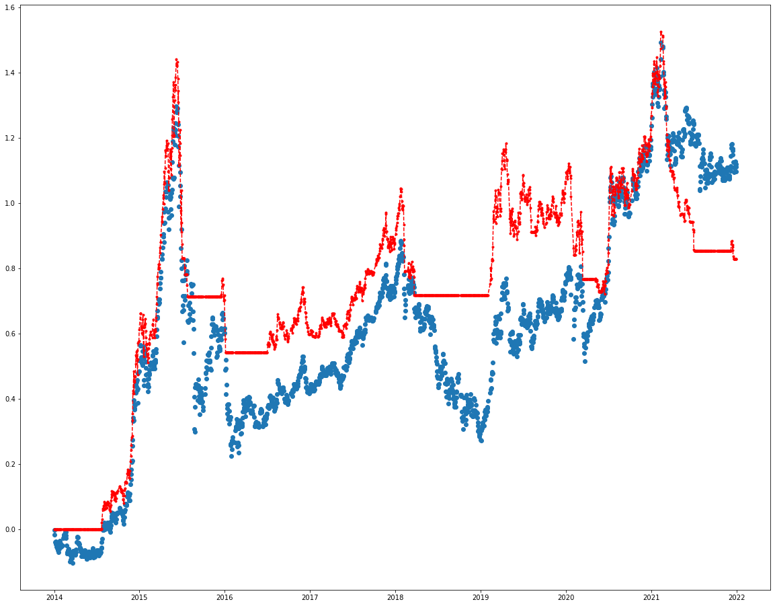
日期 | 收盘价 | 净资产 | 收盘价涨跌幅 | 净资产涨跌幅
2014-01-02 | 2321.98 | 1000000 | -0.0034548911387 | 0
2014-01-03 | 2290.78 | 1000000 | -0.01684527667 | 0
2014-01-06 | 2238.64 | 1000000 | -0.039222670953 | 0
2014-01-07 | 2238 | 1000000 | -0.039497345528 | 0
2014-01-08 | 2241.91 | 1000000 | -0.037819255546 | 0
2014-01-09 | 2222.22 | 1000000 | -0.046269790518 | 0
2014-01-10 | 2204.85 | 1000000 | -0.053724630155 | 0
2014-01-13 | 2193.68 | 1000000 | -0.058518559847 | 0
2014-01-14 | 2212.85 | 1000000 | -0.050291197967 | 0
2014-01-15 | 2208.94 | 1000000 | -0.051969287949 | 0
2014-01-16 | 2211.84 | 1000000 | -0.050724668781 | 0
2014-01-17 | 2178.49 | 1000000 | -0.065037789213 | 0
2014-01-20 | 2165.99 | 1000000 | -0.070402527006 | 0
2014-01-21 | 2187.41 | 1000000 | -0.061209512324 | 0
2014-01-22 | 2243.8 | 1000000 | -0.037008107192 | 0
2014-01-23 | 2231.89 | 1000000 | -0.042119629361 | 0
2014-01-24 | 2245.68 | 1000000 | -0.036201250628 | 0
2014-01-27 | 2215.92 | 1000000 | -0.048973618365 | 0
2014-01-28 | 2219.86 | 1000000 | -0.047282653013 | 0
2014-01-29 | 2227.78 | 1000000 | -0.043883555147 | 0
2014-01-30 | 2202.45 | 1000000 | -0.054754659811 | 0
2014-02-07 | 2212.48 | 1000000 | -0.050449994206 | 0
2014-02-10 | 2267.53 | 1000000 | -0.026823688965 | 0
2014-02-11 | 2285.56 | 1000000 | -0.019085591173 | 0
2014-02-12 | 2291.25 | 1000000 | -0.016643562529 | 0
2014-02-13 | 2279.55 | 1000000 | -0.021664957104 | 0
2014-02-14 | 2295.57 | 1000000 | -0.014789509148 | 0
2014-02-17 | 2311.65 | 1000000 | -0.0078883104509 | 0
2014-02-18 | 2282.44 | 1000000 | -0.020424629726 | 0
2014-02-19 | 2308.66 | 1000000 | -0.009171555731 | 0
2014-02-20 | 2287.44 | 1000000 | -0.018278734609 | 0
2014-02-21 | 2264.29 | 1000000 | -0.028214229001 | 0
2014-02-24 | 2214.51 | 1000000 | -0.049578760788 | 0
2014-02-25 | 2157.91 | 1000000 | -0.073870293516 | 0
2014-02-26 | 2163.4 | 1000000 | -0.071514100677 | 0
2014-02-27 | 2154.11 | 1000000 | -0.075501173805 | 0
2014-02-28 | 2178.97 | 1000000 | -0.064831783282 | 0
2014-03-03 | 2190.37 | 1000000 | -0.059939142414 | 0
2014-03-04 | 2184.27 | 1000000 | -0.062557134457 | 0
2014-03-05 | 2163.98 | 1000000 | -0.071265176843 | 0
2014-03-06 | 2173.63 | 1000000 | -0.067123599267 | 0
2014-03-07 | 2168.36 | 1000000 | -0.069385372721 | 0
2014-03-10 | 2097.79 | 1000000 | -0.099672536405 | 0
2014-03-11 | 2108.66 | 1000000 | -0.09500736042 | 0
2014-03-12 | 2114.13 | 1000000 | -0.092659751162 | 0
2014-03-13 | 2140.33 | 1000000 | -0.081415260748 | 0
2014-03-14 | 2122.84 | 1000000 | -0.088921601868 | 0
2014-03-17 | 2143.04 | 1000000 | -0.080252185594 | 0
2014-03-18 | 2138.13 | 1000000 | -0.082359454599 | 0
2014-03-19 | 2120.87 | 1000000 | -0.089767084544 | 0
2014-03-20 | 2086.97 | 1000000 | -0.10431625344 | 0
2014-03-21 | 2158.8 | 1000000 | -0.073488324185 | 0
2014-03-24 | 2176.55 | 1000000 | -0.065870396518 | 0
2014-03-25 | 2174.44 | 1000000 | -0.066775964258 | 0
2014-03-26 | 2171.05 | 1000000 | -0.068230881147 | 0
2014-03-27 | 2155.71 | 1000000 | -0.074814487367 | 0
2014-03-28 | 2151.96 | 1000000 | -0.076423908705 | 0
2014-03-31 | 2146.3 | 1000000 | -0.078853061978 | 0
2014-04-01 | 2163.11 | 1000000 | -0.071638562594 | 0
2014-04-02 | 2180.73 | 1000000 | -0.0640764282 | 0
2014-04-03 | 2165.01 | 1000000 | -0.070823122449 | 0
2014-04-04 | 2185.47 | 1000000 | -0.062042119629 | 0
2014-04-08 | 2237.32 | 1000000 | -0.039789187264 | 0
2014-04-09 | 2238.62 | 1000000 | -0.039231254533 | 0
2014-04-10 | 2273.76 | 1000000 | -0.024149903649 | 0
2014-04-11 | 2270.67 | 1000000 | -0.025476066832 | 0
2014-04-14 | 2268.61 | 1000000 | -0.02636017562 | 0
2014-04-15 | 2229.46 | 1000000 | -0.043162534388 | 0
2014-04-16 | 2232.53 | 1000000 | -0.041844954786 | 0
2014-04-17 | 2224.8 | 1000000 | -0.045162508637 | 0
2014-04-18 | 2224.48 | 1000000 | -0.045299845925 | 0
2014-04-21 | 2187.25 | 1000000 | -0.061278180968 | 0
2014-04-22 | 2196.8 | 1000000 | -0.057179521294 | 0
2014-04-23 | 2194.67 | 1000000 | -0.058093672614 | 0
2014-04-24 | 2190.47 | 1000000 | -0.059896224512 | 0
2014-04-25 | 2167.83 | 1000000 | -0.069612837603 | 0
2014-04-28 | 2134.97 | 1000000 | -0.083715660313 | 0
2014-04-29 | 2158.47 | 1000000 | -0.073629953262 | 0
2014-04-30 | 2158.66 | 1000000 | -0.073548409248 | 0
2014-05-05 | 2156.47 | 1000000 | -0.074488311309 | 0
2014-05-06 | 2157.33 | 1000000 | -0.074119217349 | 0
2014-05-07 | 2137.32 | 1000000 | -0.082707089608 | 0
2014-05-08 | 2135.5 | 1000000 | -0.083488195431 | 0
2014-05-09 | 2133.91 | 1000000 | -0.084170590078 | 0
2014-05-12 | 2180.05 | 1000000 | -0.064368269936 | 0
2014-05-13 | 2174.85 | 1000000 | -0.066600000858 | 0
2014-05-14 | 2172.37 | 1000000 | -0.067664364837 | 0
2014-05-15 | 2144.08 | 1000000 | -0.07980583941 | 0
2014-05-16 | 2145.95 | 1000000 | -0.079003274636 | 0
2014-05-19 | 2115.14 | 1000000 | -0.092226280348 | 0
2014-05-20 | 2115.77 | 1000000 | -0.091955897564 | 0
2014-05-21 | 2135.9 | 1000000 | -0.083316523822 | 0
2014-05-22 | 2130.87 | 1000000 | -0.08547529431 | 0
2014-05-23 | 2148.41 | 1000000 | -0.077947494238 | 0
2014-05-26 | 2155.98 | 1000000 | -0.074698609031 | 0
2014-05-27 | 2147.28 | 1000000 | -0.078432466535 | 0
2014-05-28 | 2169.35 | 1000000 | -0.068960485487 | 0
2014-05-29 | 2155.16 | 1000000 | -0.07505053583 | 0
2014-05-30 | 2156.46 | 1000000 | -0.0744926031 | 0
2014-06-03 | 2149.92 | 1000000 | -0.077299433913 | 0
2014-06-04 | 2128.27 | 1000000 | -0.08659115977 | 0
2014-06-05 | 2150.6 | 1000000 | -0.077007592177 | 0
2014-06-06 | 2134.72 | 1000000 | -0.083822955069 | 0
2014-06-09 | 2134.28 | 1000000 | -0.08401179384 | 0
2014-06-10 | 2161.27 | 1000000 | -0.072428251997 | 0
2014-06-11 | 2160.77 | 1000000 | -0.072642841508 | 0
2014-06-12 | 2153.41 | 1000000 | -0.075801599121 | 0
2014-06-13 | 2176.24 | 1000000 | -0.066003442016 | 0
2014-06-16 | 2191.86 | 1000000 | -0.05929966567 | 0
2014-06-17 | 2169.67 | 1000000 | -0.0688231482 | 0
2014-06-18 | 2160.24 | 1000000 | -0.072870306391 | 0
2014-06-19 | 2126.91 | 1000000 | -0.087174843242 | 0
2014-06-20 | 2136.73 | 1000000 | -0.082960305232 | 0
2014-06-23 | 2134.11 | 1000000 | -0.084084754274 | 0
2014-06-24 | 2144.82 | 1000000 | -0.079488246932 | 0
2014-06-25 | 2133.37 | 1000000 | -0.084402346751 | 0
2014-06-26 | 2149.08 | 1000000 | -0.077659944293 | 0
2014-06-27 | 2150.26 | 1000000 | -0.077153513045 | 0
2014-06-30 | 2165.12 | 1000000 | -0.070775912756 | 0
2014-07-01 | 2164.56 | 1000000 | -0.07101625301 | 0
2014-07-02 | 2170.87 | 1000000 | -0.068308133372 | 0
2014-07-03 | 2180.19 | 1000000 | -0.064308184873 | 0
2014-07-04 | 2178.69 | 1000000 | -0.064951953408 | 0
2014-07-07 | 2176.29 | 1000000 | -0.065981983065 | 0
2014-07-08 | 2180.47 | 1000000 | -0.064188014747 | 0
2014-07-09 | 2148.71 | 1000000 | -0.077818740531 | 0
2014-07-10 | 2142.85 | 1000000 | -0.080333729609 | 0
2014-07-11 | 2148.01 | 1000000 | -0.078119165848 | 0
2014-07-14 | 2171.76 | 1000000 | -0.067926164041 | 0
2014-07-15 | 2174.98 | 1000000 | -0.066544207585 | 0
2014-07-16 | 2170.87 | 1000000 | -0.068308133372 | 0
2014-07-17 | 2157.07 | 1000000 | -0.074230803895 | 0
2014-07-18 | 2164.14 | 1000000 | -0.071196508199 | 0
2014-07-21 | 2166.3 | 1000000 | -0.070269481509 | 0
2014-07-22 | 2192.7 | 1000000 | -0.05893915529 | 0
2014-07-23 | 2197.83 | 1002437.0031 | -0.0567374669 | 0.00243700308
2014-07-24 | 2237.01 | 1020303.0831 | -0.039922232761 | 0.02030308308
2014-07-25 | 2260.45 | 1030991.7231 | -0.029862276451 | 0.03099172308
2014-07-28 | 2323.9 | 1059924.9231 | -0.0026308674137 | 0.05992492308
2014-07-29 | 2331.37 | 1063331.2431 | 0.00057509989142 | 0.06333124308
2014-07-30 | 2322.01 | 1059063.0831 | -0.003442015768 | 0.05906308308
2014-07-31 | 2350.25 | 1071940.5231 | 0.0086779998541 | 0.07194052308
2014-08-01 | 2329.4 | 1062432.9231 | -0.00027038278477 | 0.06243292308
2014-08-04 | 2375.62 | 1083509.2431 | 0.019566271679 | 0.08350924308
2014-08-05 | 2369.35 | 1080650.1231 | 0.016875319202 | 0.08065012308
2014-08-06 | 2363.22 | 1077854.8431 | 0.014244451788 | 0.07785484308
2014-08-07 | 2327.46 | 1061548.2831 | -0.0011029900903 | 0.06154828308
2014-08-08 | 2331.13 | 1063221.8031 | 0.00047209692579 | 0.06322180308
2014-08-11 | 2365.35 | 1078826.1231 | 0.015158603108 | 0.07882612308
2014-08-12 | 2357.05 | 1075041.3231 | 0.011596417214 | 0.07504132308
2014-08-13 | 2358.9 | 1075884.9231 | 0.012390398407 | 0.07588492308
2014-08-14 | 2335.95 | 1065419.7231 | 0.0025407398188 | 0.06541972308
2014-08-15 | 2360.63 | 1076673.8031 | 0.013132878117 | 0.07667380308
2014-08-18 | 2374.56 | 1083025.8831 | 0.019111341914 | 0.08302588308
2014-08-19 | 2374.77 | 1083121.6431 | 0.019201469509 | 0.08312164308
2014-08-20 | 2366.14 | 1079186.3631 | 0.015497654537 | 0.07918636308
2014-08-21 | 2354.24 | 1073759.9631 | 0.010390424158 | 0.07375996308
2014-08-22 | 2365.36 | 1078830.6831 | 0.015162894898 | 0.07883068308
2014-08-25 | 2342.86 | 1068570.6831 | 0.0055063668708 | 0.06857068308
2014-08-26 | 2324.09 | 1060011.5631 | -0.0025493233993 | 0.06001156308
2014-08-27 | 2327.6 | 1061612.1231 | -0.001042905027 | 0.06161212308
2014-08-28 | 2311.28 | 1054170.2031 | -0.0080471066896 | 0.05417020308
2014-08-29 | 2338.29 | 1066486.7631 | 0.0035450187337 | 0.06648676308
2014-09-01 | 2355.32 | 1074252.4431 | 0.010853937503 | 0.07425244308
2014-09-02 | 2386.46 | 1088452.2831 | 0.024218572293 | 0.08845228308
2014-09-03 | 2408.84 | 1098657.5631 | 0.033823598838 | 0.09865756308
2014-09-04 | 2426.22 | 1106582.8431 | 0.041282730265 | 0.10658284308
2014-09-05 | 2449.26 | 1117089.0831 | 0.051171014965 | 0.11708908308
2014-09-09 | 2445.22 | 1115246.8431 | 0.049437131711 | 0.11524684308
2014-09-10 | 2432.43 | 1109414.6031 | 0.043947932001 | 0.10941460308
2014-09-11 | 2423.45 | 1105319.7231 | 0.04009390437 | 0.10531972308
2014-09-12 | 2438.36 | 1112118.6831 | 0.04649296361 | 0.11211868308
2014-09-15 | 2437.19 | 1111585.1631 | 0.045990824152 | 0.11158516308
2014-09-16 | 2388.76 | 1089501.0831 | 0.025205684047 | 0.08950108308
2014-09-17 | 2401.33 | 1095233.0031 | 0.030600464372 | 0.09523300308
2014-09-18 | 2408.66 | 1098575.4831 | 0.033746346614 | 0.09857548308
2014-09-19 | 2425.21 | 1106122.2831 | 0.040849259452 | 0.10612228308
2014-09-22 | 2378.92 | 1085014.0431 | 0.020982562456 | 0.08501404308
2014-09-23 | 2399.46 | 1094380.2831 | 0.029797899598 | 0.09438028308
2014-09-24 | 2441.86 | 1113714.6831 | 0.047995090192 | 0.11371468308
2014-09-25 | 2436.97 | 1111484.8431 | 0.045896404767 | 0.11148484308
2014-09-26 | 2437.2 | 1111589.7231 | 0.045995115943 | 0.11158972308
2014-09-29 | 2447.8 | 1116423.3231 | 0.050544413591 | 0.11642332308
2014-09-30 | 2450.99 | 1117877.9631 | 0.051913494676 | 0.11787796308
2014-10-08 | 2478.38 | 1130367.8031 | 0.063668708128 | 0.13036780308
2014-10-09 | 2481.95 | 1131995.7231 | 0.065200877242 | 0.13199572308
2014-10-10 | 2466.79 | 1125082.7631 | 0.058694523246 | 0.12508276308
2014-10-13 | 2454.95 | 1119683.7231 | 0.053613043609 | 0.11968372308
2014-10-14 | 2446.56 | 1115857.8831 | 0.050012231602 | 0.11585788308
2014-10-15 | 2463.87 | 1123751.2431 | 0.057441320498 | 0.12375124308
2014-10-16 | 2444.39 | 1114868.3631 | 0.049080913121 | 0.11486836308
2014-10-17 | 2441.73 | 1113655.4031 | 0.047939296919 | 0.11365540308
2014-10-20 | 2454.71 | 1119574.2831 | 0.053510040643 | 0.11957428308
2014-10-21 | 2433.39 | 1109852.3631 | 0.044359943863 | 0.10985236308
2014-10-22 | 2418.64 | 1103126.3631 | 0.038029553268 | 0.10312636308
2014-10-23 | 2395.94 | 1092775.1631 | 0.028287189435 | 0.09277516308
2014-10-24 | 2390.71 | 1090390.2831 | 0.026042583143 | 0.09039028308
2014-10-27 | 2368.83 | 1080413.0031 | 0.01665214611 | 0.08041300308
2014-10-28 | 2416.65 | 1102218.9231 | 0.037175487011 | 0.10221892308
2014-10-29 | 2451.38 | 1118055.8031 | 0.052080874495 | 0.11805580308
2014-10-30 | 2468.93 | 1126058.6031 | 0.059612966357 | 0.12605860308
2014-10-31 | 2508.33 | 1144025.0031 | 0.07652261988 | 0.14402500308
2014-11-03 | 2512.55 | 1145949.3231 | 0.078333755359 | 0.14594932308
2014-11-04 | 2513.17 | 1146232.0431 | 0.078599846354 | 0.14623204308
2014-11-05 | 2503.45 | 1141799.7231 | 0.074428226246 | 0.14179972308
2014-11-06 | 2506.07 | 1142994.4431 | 0.075552675287 | 0.14299444308
2014-11-07 | 2502.15 | 1141206.9231 | 0.073870293516 | 0.14120692308
2014-11-10 | 2565.73 | 1170199.4031 | 0.10115749583 | 0.17019940308
2014-11-11 | 2558.61 | 1166952.6831 | 0.098101741179 | 0.16695268308
2014-11-12 | 2594.32 | 1183236.4431 | 0.11342772411 | 0.18323644308
2014-11-13 | 2579.75 | 1176592.5231 | 0.10717458573 | 0.17659252308
2014-11-14 | 2581.09 | 1177203.5631 | 0.10774968563 | 0.17720356308
2014-11-17 | 2567.1 | 1170824.1231 | 0.10174547109 | 0.17082412308
2014-11-18 | 2541.42 | 1159114.0431 | 0.090724153766 | 0.15911404308
2014-11-19 | 2537.22 | 1157198.8431 | 0.088921601868 | 0.15719884308
2014-11-20 | 2537.1 | 1157144.1231 | 0.088870100385 | 0.15714412308
2014-11-21 | 2583.46 | 1178284.2831 | 0.10876683991 | 0.17828428308
2014-11-24 | 2649.26 | 1208289.0831 | 0.13700681965 | 0.20828908308
2014-11-25 | 2685.56 | 1224841.8831 | 0.15258601821 | 0.22484188308
2014-11-26 | 2723.02 | 1241923.6431 | 0.16866306442 | 0.24192364308
2014-11-27 | 2754.49 | 1256273.9631 | 0.18216932829 | 0.25627396308
2014-11-28 | 2808.82 | 1281048.4431 | 0.20548662464 | 0.28104844308
2014-12-01 | 2819.81 | 1286059.8831 | 0.2102033021 | 0.28605988308
2014-12-02 | 2923.94 | 1333543.1631 | 0.25489371381 | 0.33354316308
2014-12-03 | 2967.55 | 1353429.3231 | 0.27361021103 | 0.35342932308
2014-12-04 | 3104.35 | 1415810.1231 | 0.33232190143 | 0.41581012308
2014-12-05 | 3124.88 | 1425171.8031 | 0.34113294679 | 0.42517180308
2014-12-08 | 3252.88 | 1483539.8031 | 0.39606786179 | 0.48353980308
2014-12-09 | 3106.91 | 1416977.4831 | 0.33342059973 | 0.41697748308
2014-12-10 | 3221.55 | 1469253.3231 | 0.38262168298 | 0.46925332308
2014-12-11 | 3183.01 | 1451679.0831 | 0.36608112342 | 0.45167908308
2014-12-12 | 3193.23 | 1456339.4031 | 0.37046733304 | 0.45633940308
2014-12-15 | 3217.23 | 1467283.4031 | 0.3807676296 | 0.46728340308
2014-12-16 | 3303.4 | 1506576.9231 | 0.41774998605 | 0.50657692308
2014-12-17 | 3360.6 | 1532660.1231 | 0.44229902619 | 0.53266012308
2014-12-18 | 3345.93 | 1525970.6031 | 0.43600296992 | 0.52597060308
2014-12-19 | 3383.17 | 1542952.0431 | 0.45198559675 | 0.54295204308
2014-12-22 | 3394.48 | 1548109.4031 | 0.45683961151 | 0.54810940308
2014-12-23 | 3324.92 | 1516390.0431 | 0.42698591864 | 0.51639004308
2014-12-24 | 3230.39 | 1473284.3631 | 0.38641562555 | 0.47328436308
2014-12-25 | 3335.42 | 1521178.0431 | 0.43149229838 | 0.52117804308
2014-12-26 | 3445.84 | 1571529.5631 | 0.47888224615 | 0.57152956308
2014-12-29 | 3455.46 | 1575916.2831 | 0.48301094836 | 0.57591628308
2014-12-30 | 3457.55 | 1576869.3231 | 0.48390793252 | 0.57686932308
2014-12-31 | 3533.71 | 1611598.2831 | 0.51659420694 | 0.61159828308
2015-01-05 | 3641.54 | 1660768.7631 | 0.56287258104 | 0.66076876308
2015-01-06 | 3641.06 | 1660549.8831 | 0.56266657511 | 0.66054988308
2015-01-07 | 3643.79 | 1661794.7631 | 0.56383823384 | 0.66179476308
2015-01-08 | 3559.26 | 1623249.0831 | 0.52755973099 | 0.62324908308
2015-01-09 | 3546.72 | 1617530.8431 | 0.52217782604 | 0.61753084308
2015-01-12 | 3513.58 | 1602419.0031 | 0.5079548332 | 0.60241900308
2015-01-13 | 3514.04 | 1602628.7631 | 0.50815225555 | 0.60262876308
2015-01-14 | 3502.42 | 1597330.0431 | 0.5031651953 | 0.59733004308
2015-01-15 | 3604.12 | 1643705.2431 | 0.54681270198 | 0.64370524308
2015-01-16 | 3635.15 | 1657854.9231 | 0.56013012708 | 0.65785492308
2015-01-19 | 3355.16 | 1530179.4831 | 0.43996429231 | 0.53017948308
2015-01-20 | 3396.22 | 1548902.8431 | 0.45758638301 | 0.54890284308
2015-01-21 | 3548.88 | 1618515.8031 | 0.52310485273 | 0.61851580308
2015-01-22 | 3567.61 | 1627056.6831 | 0.53114337584 | 0.62705668308
2015-01-23 | 3571.73 | 1628935.4031 | 0.53291159341 | 0.62893540308
2015-01-26 | 3607.98 | 1645465.4031 | 0.54846933301 | 0.64546540308
2015-01-27 | 3574.93 | 1630394.6031 | 0.53428496629 | 0.63039460308
2015-01-28 | 3525.32 | 1607772.4431 | 0.51299339493 | 0.60777244308
2015-01-29 | 3481.8 | 1587927.3231 | 0.49431552383 | 0.58792732308
2015-01-30 | 3434.39 | 1566308.3631 | 0.47396814633 | 0.56630836308
2015-02-02 | 3353.96 | 1529632.2831 | 0.43944927748 | 0.52963228308
2015-02-03 | 3437.45 | 1567703.7231 | 0.47528143414 | 0.56770372308
2015-02-04 | 3401.77 | 1551433.6431 | 0.45996832659 | 0.55143364308
2015-02-05 | 3366.95 | 1535555.7231 | 0.44502431299 | 0.53555572308
2015-02-06 | 3312.42 | 1510690.0431 | 0.42162118084 | 0.51069004308
2015-02-09 | 3345.92 | 1525966.0431 | 0.43599867813 | 0.52596604308
2015-02-10 | 3406.94 | 1553791.1631 | 0.46218718214 | 0.55379116308
2015-02-11 | 3434.12 | 1566185.2431 | 0.473852268 | 0.56618524308
2015-02-12 | 3442.87 | 1570175.2431 | 0.47760758445 | 0.57017524308
2015-02-13 | 3469.83 | 1582469.0031 | 0.48917825092 | 0.58246900308
2015-02-16 | 3499.48 | 1595989.4031 | 0.50190340897 | 0.59598940308
2015-02-17 | 3522.32 | 1606404.4431 | 0.51170585786 | 0.60640444308
2015-02-25 | 3478.73 | 1586527.4031 | 0.49299794423 | 0.58652740308
2015-02-26 | 3566.29 | 1626454.7631 | 0.53057685953 | 0.62645476308
2015-02-27 | 3572.84 | 1629441.5631 | 0.53338798213 | 0.62944156308
2015-03-02 | 3601.27 | 1642405.6431 | 0.54558954177 | 0.64240564308
2015-03-03 | 3507.9 | 1599828.9231 | 0.50551709635 | 0.59982892308
2015-03-04 | 3530.82 | 1610280.4431 | 0.51535387956 | 0.61028044308
2015-03-05 | 3496.34 | 1594557.5631 | 0.50055578684 | 0.59455756308
2015-03-06 | 3478.52 | 1586431.6431 | 0.49290781664 | 0.58643164308
2015-03-09 | 3537.75 | 1613440.5231 | 0.5183280902 | 0.61344052308
2015-03-10 | 3520.61 | 1605624.6831 | 0.51097196173 | 0.60562468308
2015-03-11 | 3524.65 | 1607466.9231 | 0.51270584499 | 0.60746692308
2015-03-12 | 3592.84 | 1638561.5631 | 0.5419715626 | 0.63856156308
2015-03-13 | 3617.66 | 1649879.4831 | 0.55262378596 | 0.64987948308
2015-03-16 | 3705.67 | 1690012.0431 | 0.59039583181 | 0.69001204308
2015-03-17 | 3757.12 | 1713473.2431 | 0.61247709257 | 0.71347324308
2015-03-18 | 3846.06 | 1754029.8831 | 0.65064827491 | 0.75402988308
2015-03-19 | 3839.74 | 1751147.9631 | 0.64793586349 | 0.75114796308
2015-03-20 | 3892.57 | 1775238.4431 | 0.6706093913 | 0.77523844308
2015-03-23 | 3972.06 | 1811485.8831 | 0.70472483187 | 0.81148588308
2015-03-24 | 3973.05 | 1811937.3231 | 0.7051497191 | 0.81193732308
2015-03-25 | 3940.41 | 1797053.4831 | 0.69114131578 | 0.79705348308
2015-03-26 | 3950 | 1801426.5231 | 0.69525714261 | 0.80142652308
2015-03-27 | 3971.7 | 1811321.7231 | 0.70457032742 | 0.81132172308
2015-03-30 | 4088.18 | 1864436.6031 | 0.75456110007 | 0.86443660308
2015-03-31 | 4051.2 | 1847573.7231 | 0.73869005978 | 0.84757372308
2015-04-01 | 4123.9 | 1880724.9231 | 0.76989137479 | 0.88072492308
2015-04-02 | 4124.78 | 1881126.2031 | 0.77026905233 | 0.88112620308
2015-04-03 | 4170.54 | 1901992.7631 | 0.78990828444 | 0.90199276308
2015-04-07 | 4260.04 | 1942804.7631 | 0.82831980704 | 0.94280476308
2015-04-08 | 4295.8 | 1959111.3231 | 0.84366724892 | 0.95911132308
2015-04-09 | 4262.14 | 1943762.3631 | 0.82922108299 | 0.94376236308
2015-04-10 | 4344.42 | 1981282.0431 | 0.86453393304 | 0.98128204308
2015-04-13 | 4421.07 | 2016234.4431 | 0.89743050519 | 1.0162344431
2015-04-14 | 4438.18 | 2024036.6031 | 0.90477375828 | 1.0240366031
2015-04-15 | 4380.51 | 1997739.0831 | 0.880023004 | 0.99773908308
2015-04-16 | 4513.55 | 2058405.3231 | 0.93712098127 | 1.0584053231
2015-04-17 | 4596.14 | 2096066.3631 | 0.97256687682 | 1.0960663631
2015-04-20 | 4521.92 | 2062222.0431 | 0.9407132097 | 1.0622220431
2015-04-21 | 4619.16 | 2106563.4831 | 0.98244657794 | 1.1065634831
2015-04-22 | 4739.81 | 2161579.8831 | 1.0342270271 | 1.1615798831
2015-04-23 | 4740.89 | 2162072.3631 | 1.0346905405 | 1.1620723631
2015-04-24 | 4702.64 | 2144630.3631 | 1.0182744428 | 1.1446303631
2015-04-27 | 4807.59 | 2192487.5631 | 1.0633167813 | 1.1924875631
2015-04-28 | 4741.86 | 2162514.6831 | 1.0351068441 | 1.1625146831
2015-04-29 | 4774.33 | 2177321.0031 | 1.049042287 | 1.1773210031
2015-04-30 | 4749.89 | 2166176.3631 | 1.0385531517 | 1.1661763631
2015-05-04 | 4787.74 | 2183435.9631 | 1.0547975777 | 1.1834359631
2015-05-05 | 4596.84 | 2096385.5631 | 0.97286730214 | 1.0963855631
2015-05-06 | 4553.33 | 2076545.0031 | 0.95419372283 | 1.0765450031
2015-05-07 | 4470.09 | 2038587.5631 | 0.91846886092 | 1.0385875631
2015-05-08 | 4558.4 | 2078856.9231 | 0.95636966048 | 1.0788569231
2015-05-11 | 4690.53 | 2139108.2031 | 1.0130770848 | 1.1391082031
2015-05-12 | 4747.42 | 2165050.0431 | 1.0374930795 | 1.1650500431
2015-05-13 | 4718.44 | 2151835.1631 | 1.0250554714 | 1.1518351631
2015-05-14 | 4700.78 | 2143782.2031 | 1.0174761698 | 1.1437822031
2015-05-15 | 4617.47 | 2105792.8431 | 0.98172126539 | 1.1057928431
2015-05-18 | 4575.14 | 2086490.3631 | 0.96355411733 | 1.0864903631
2015-05-19 | 4731.22 | 2157662.8431 | 1.0305403793 | 1.1576628431
2015-05-20 | 4754.92 | 2168470.0431 | 1.0407119222 | 1.1684700431
2015-05-21 | 4840.98 | 2207713.4031 | 1.0776470689 | 1.2077134031
2015-05-22 | 4951.33 | 2258033.0031 | 1.1250069742 | 1.2580330031
2015-05-25 | 5099.49 | 2325593.9631 | 1.1885941383 | 1.3255939631
2015-05-26 | 5198.92 | 2370934.0431 | 1.2312674086 | 1.3709340431
2015-05-27 | 5181.43 | 2362958.6031 | 1.2237610675 | 1.3629586031
2015-05-28 | 4834.01 | 2204535.0831 | 1.0746556911 | 1.2045350831
2015-05-29 | 4840.83 | 2207645.0031 | 1.0775826921 | 1.2076450031
2015-06-01 | 5076.18 | 2314964.6031 | 1.1785899752 | 1.3149646031
2015-06-02 | 5161.87 | 2354039.2431 | 1.2153663258 | 1.3540392431
2015-06-03 | 5143.59 | 2345703.5631 | 1.2075209332 | 1.3457035631
2015-06-04 | 5181.42 | 2362954.0431 | 1.2237567757 | 1.3629540431
2015-06-05 | 5230.55 | 2385357.3231 | 1.2448423411 | 1.3853573231
2015-06-08 | 5353.75 | 2441536.5231 | 1.2977171968 | 1.4415365231
2015-06-09 | 5317.46 | 2424988.2831 | 1.28214229 | 1.4249882831
2015-06-10 | 5309.11 | 2421180.6831 | 1.2785586452 | 1.4211806831
2015-06-11 | 5306.59 | 2420031.5631 | 1.277477114 | 1.4200315631
2015-06-12 | 5335.12 | 2433041.2431 | 1.2897215916 | 1.4330412431
2015-06-15 | 5221.17 | 2381080.0431 | 1.2408166418 | 1.3810800431
2015-06-16 | 5064.82 | 2309784.4431 | 1.1737145015 | 1.3097844431
2015-06-17 | 5138.83 | 2343533.0031 | 1.2054780411 | 1.3435330031
2015-06-18 | 4930.55 | 2248557.3231 | 1.1160886341 | 1.2485573231
2015-06-19 | 4637.05 | 2114721.3231 | 0.99012459067 | 1.1147213231
2015-06-23 | 4786.09 | 2182683.5631 | 1.0540894323 | 1.1826835631
2015-06-24 | 4880.13 | 2225565.8031 | 1.0944494277 | 1.2255658031
2015-06-25 | 4706.52 | 2146399.6431 | 1.0199396574 | 1.1463996431
2015-06-26 | 4336.19 | 1977529.1631 | 0.86100178968 | 0.97752916308
2015-06-29 | 4191.55 | 1911573.3231 | 0.79892533573 | 0.91157332308
2015-06-30 | 4473 | 2039914.5231 | 0.91971777187 | 1.0399145231
2015-07-01 | 4253.02 | 1939603.6431 | 0.8253069703 | 0.93960364308
2015-07-02 | 4108 | 1873474.5231 | 0.76306742832 | 0.87347452308
2015-07-03 | 3885.92 | 1831153.8015 | 0.66775535079 | 0.83115380148
2015-07-06 | 3998.54 | 1831153.8015 | 0.71608949241 | 0.83115380148
2015-07-07 | 3928 | 1831153.8015 | 0.6858152041 | 0.83115380148
2015-07-08 | 3663.04 | 1831153.8015 | 0.57209993004 | 0.83115380148
2015-07-09 | 3897.63 | 1831153.8015 | 0.67278103715 | 0.83115380148
2015-07-10 | 4106.56 | 1831153.8015 | 0.76244941052 | 0.83115380148
2015-07-13 | 4211.81 | 1831153.8015 | 0.80762050274 | 0.83115380148
2015-07-14 | 4112.15 | 1801189.0108 | 0.76484852126 | 0.80118901082
2015-07-15 | 3966.76 | 1781390.9705 | 0.70245018304 | 0.78139097055
2015-07-16 | 3997.36 | 1781390.9705 | 0.71558306116 | 0.78139097055
2015-07-17 | 4151.5 | 1781390.9705 | 0.78173671584 | 0.78139097055
2015-07-20 | 4160.61 | 1781390.9705 | 0.78564653674 | 0.78139097055
2015-07-21 | 4166.01 | 1781390.9705 | 0.78796410347 | 0.78139097055
2015-07-22 | 4157.16 | 1781390.9705 | 0.78416586911 | 0.78139097055
2015-07-23 | 4250.81 | 1781390.9705 | 0.82435848465 | 0.78139097055
2015-07-24 | 4176.28 | 1747513.0737 | 0.79237177204 | 0.74751307375
2015-07-27 | 3818.73 | 1713851.9935 | 0.6389188122 | 0.71385199355
2015-07-28 | 3811.09 | 1713851.9935 | 0.63563988447 | 0.71385199355
2015-07-29 | 3930.38 | 1713851.9935 | 0.68683665017 | 0.71385199355
2015-07-30 | 3815.41 | 1713851.9935 | 0.63749393785 | 0.71385199355
2015-07-31 | 3816.7 | 1713851.9935 | 0.63804757879 | 0.71385199355
2015-08-03 | 3829.24 | 1713851.9935 | 0.64342948374 | 0.71385199355
2015-08-04 | 3948.16 | 1713851.9935 | 0.69446745321 | 0.71385199355
2015-08-05 | 3866.9 | 1713851.9935 | 0.65959236576 | 0.71385199355
2015-08-06 | 3831.85 | 1713851.9935 | 0.64454964099 | 0.71385199355
2015-08-07 | 3906.94 | 1713851.9935 | 0.67677669386 | 0.71385199355
2015-08-10 | 4084.36 | 1713851.9935 | 0.7529216362 | 0.71385199355
2015-08-11 | 4066.67 | 1713851.9935 | 0.74532945928 | 0.71385199355
2015-08-12 | 4016.13 | 1713851.9935 | 0.72363875143 | 0.71385199355
2015-08-13 | 4075.46 | 1713851.9935 | 0.74910194289 | 0.71385199355
2015-08-14 | 4073.54 | 1713851.9935 | 0.74827791917 | 0.71385199355
2015-08-17 | 4077.87 | 1713851.9935 | 0.75013626434 | 0.71385199355
2015-08-18 | 3825.41 | 1713851.9935 | 0.64178572808 | 0.71385199355
2015-08-19 | 3886.14 | 1713851.9935 | 0.66784977017 | 0.71385199355
2015-08-20 | 3761.45 | 1713851.9935 | 0.61433543774 | 0.71385199355
2015-08-21 | 3589.54 | 1713851.9935 | 0.54055527182 | 0.71385199355
2015-08-24 | 3275.53 | 1713851.9935 | 0.40578876667 | 0.71385199355
2015-08-25 | 3042.93 | 1713851.9935 | 0.30596172581 | 0.71385199355
2015-08-26 | 3025.69 | 1713851.9935 | 0.29856267945 | 0.71385199355
2015-08-27 | 3205.64 | 1713851.9935 | 0.37579344472 | 0.71385199355
2015-08-28 | 3342.29 | 1713851.9935 | 0.43444075827 | 0.71385199355
2015-08-31 | 3366.54 | 1713851.9935 | 0.44484834959 | 0.71385199355
2015-09-01 | 3362.08 | 1713851.9935 | 0.44293421115 | 0.71385199355
2015-09-02 | 3365.83 | 1713851.9935 | 0.44454363249 | 0.71385199355
2015-09-07 | 3250.49 | 1713851.9935 | 0.39504212392 | 0.71385199355
2015-09-08 | 3334.02 | 1713851.9935 | 0.43089144775 | 0.71385199355
2015-09-09 | 3399.31 | 1713851.9935 | 0.45891254619 | 0.71385199355
2015-09-10 | 3357.56 | 1713851.9935 | 0.44099432196 | 0.71385199355
2015-09-11 | 3347.19 | 1713851.9935 | 0.43654373549 | 0.71385199355
2015-09-14 | 3281.13 | 1713851.9935 | 0.4081921692 | 0.71385199355
2015-09-15 | 3152.23 | 1713851.9935 | 0.35287099308 | 0.71385199355
2015-09-16 | 3309.25 | 1713851.9935 | 0.42026068334 | 0.71385199355
2015-09-17 | 3237 | 1713851.9935 | 0.38925249889 | 0.71385199355
2015-09-18 | 3251.27 | 1713851.9935 | 0.39537688356 | 0.71385199355
2015-09-21 | 3308.25 | 1713851.9935 | 0.41983150432 | 0.71385199355
2015-09-22 | 3339.03 | 1713851.9935 | 0.43304163466 | 0.71385199355
2015-09-23 | 3263.03 | 1713851.9935 | 0.40042402888 | 0.71385199355
2015-09-24 | 3285 | 1713851.9935 | 0.40985309202 | 0.71385199355
2015-09-25 | 3231.95 | 1713851.9935 | 0.38708514483 | 0.71385199355
2015-09-28 | 3242.75 | 1713851.9935 | 0.39172027828 | 0.71385199355
2015-09-29 | 3178.85 | 1713851.9935 | 0.36429573868 | 0.71385199355
2015-09-30 | 3202.95 | 1713851.9935 | 0.37463895315 | 0.71385199355
2015-10-08 | 3296.48 | 1713851.9935 | 0.41478006721 | 0.71385199355
2015-10-09 | 3340.12 | 1713851.9935 | 0.43350943979 | 0.71385199355
2015-10-12 | 3447.69 | 1713851.9935 | 0.47967622734 | 0.71385199355
2015-10-13 | 3445.04 | 1713851.9935 | 0.47853890293 | 0.71385199355
2015-10-14 | 3406.11 | 1713851.9935 | 0.46183096355 | 0.71385199355
2015-10-15 | 3486.81 | 1713851.9935 | 0.49646571074 | 0.71385199355
2015-10-16 | 3534.07 | 1713851.9935 | 0.51674871139 | 0.71385199355
2015-10-19 | 3534.18 | 1713851.9935 | 0.51679592108 | 0.71385199355
2015-10-20 | 3577.7 | 1713851.9935 | 0.53547379218 | 0.71385199355
2015-10-21 | 3473.25 | 1713851.9935 | 0.49064604318 | 0.71385199355
2015-10-22 | 3524.53 | 1713851.9935 | 0.51265434351 | 0.71385199355
2015-10-23 | 3571.24 | 1713851.9935 | 0.53270129569 | 0.71385199355
2015-10-26 | 3589.26 | 1713851.9935 | 0.54043510169 | 0.71385199355
2015-10-27 | 3592.88 | 1713851.9935 | 0.54198872976 | 0.71385199355
2015-10-28 | 3524.92 | 1713851.9935 | 0.51282172333 | 0.71385199355
2015-10-29 | 3533.31 | 1713851.9935 | 0.51642253533 | 0.71385199355
2015-10-30 | 3534.08 | 1713851.9935 | 0.51675300318 | 0.71385199355
2015-11-02 | 3475.96 | 1713851.9935 | 0.49180911834 | 0.71385199355
2015-11-03 | 3465.49 | 1713851.9935 | 0.48731561396 | 0.71385199355
2015-11-04 | 3628.54 | 1713851.9935 | 0.55729325373 | 0.71385199355
2015-11-05 | 3705.97 | 1713851.9935 | 0.59052458552 | 0.71385199355
2015-11-06 | 3793.37 | 1713851.9935 | 0.62803483217 | 0.71385199355
2015-11-09 | 3840.35 | 1713851.9935 | 0.64819766269 | 0.71385199355
2015-11-10 | 3833.24 | 1713851.9935 | 0.64514619983 | 0.71385199355
2015-11-11 | 3833.65 | 1713851.9935 | 0.64532216323 | 0.71385199355
2015-11-12 | 3795.32 | 1713851.9935 | 0.62887173127 | 0.71385199355
2015-11-13 | 3746.24 | 1713851.9935 | 0.60780762479 | 0.71385199355
2015-11-16 | 3764.13 | 1713851.9935 | 0.61548563752 | 0.71385199355
2015-11-17 | 3758.39 | 1713851.9935 | 0.61302214993 | 0.71385199355
2015-11-18 | 3715.58 | 1713851.9935 | 0.59464899594 | 0.71385199355
2015-11-19 | 3774.97 | 1713851.9935 | 0.62013793814 | 0.71385199355
2015-11-20 | 3774.38 | 1713851.9935 | 0.61988472251 | 0.71385199355
2015-11-23 | 3753.34 | 1713851.9935 | 0.61085479586 | 0.71385199355
2015-11-24 | 3753.89 | 1713851.9935 | 0.61109084432 | 0.71385199355
2015-11-25 | 3781.61 | 1713851.9935 | 0.62298768685 | 0.71385199355
2015-11-26 | 3759.43 | 1713851.9935 | 0.61346849611 | 0.71385199355
2015-11-27 | 3556.99 | 1713851.9935 | 0.52658549461 | 0.71385199355
2015-11-30 | 3566.41 | 1713851.9935 | 0.53062836101 | 0.71385199355
2015-12-01 | 3591.7 | 1713851.9935 | 0.54148229851 | 0.71385199355
2015-12-02 | 3721.95 | 1713851.9935 | 0.59738286632 | 0.71385199355
2015-12-03 | 3749.3 | 1713851.9935 | 0.60912091261 | 0.71385199355
2015-12-04 | 3677.59 | 1713851.9935 | 0.57834448483 | 0.71385199355
2015-12-07 | 3687.61 | 1713851.9935 | 0.58264485865 | 0.71385199355
2015-12-08 | 3623.02 | 1713851.9935 | 0.55492418553 | 0.71385199355
2015-12-09 | 3635.94 | 1713851.9935 | 0.56046917851 | 0.71385199355
2015-12-10 | 3623.08 | 1713851.9935 | 0.55494993627 | 0.71385199355
2015-12-11 | 3608.06 | 1713851.9935 | 0.54850366733 | 0.71385199355
2015-12-14 | 3711.32 | 1713851.9935 | 0.5928206933 | 0.71385199355
2015-12-15 | 3694.39 | 1713851.9935 | 0.58555469243 | 0.71385199355
2015-12-16 | 3685.44 | 1713851.9935 | 0.58171354017 | 0.71385199355
2015-12-17 | 3755.89 | 1713851.9935 | 0.61194920237 | 0.71385199355
2015-12-18 | 3767.91 | 1718901.0627 | 0.61710793423 | 0.71890106267
2015-12-21 | 3865.96 | 1763611.8627 | 0.65918893748 | 0.76361186267
2015-12-22 | 3876.73 | 1768522.9827 | 0.66381119556 | 0.76852298267
2015-12-23 | 3866.38 | 1763803.3827 | 0.65936919267 | 0.76380338267
2015-12-24 | 3829.4 | 1746940.5027 | 0.64349815238 | 0.74694050267
2015-12-25 | 3838.2 | 1750953.3027 | 0.64727492779 | 0.75095330267
2015-12-28 | 3727.63 | 1700533.3827 | 0.59982060317 | 0.70053338267
2015-12-29 | 3761.87 | 1716146.8227 | 0.61451569293 | 0.71614682267
2015-12-30 | 3765.18 | 1717656.1827 | 0.6159362755 | 0.71765618267
2015-12-31 | 3731 | 1702070.1027 | 0.60126693648 | 0.70207010267
2016-01-04 | 3469.07 | 1582630.0227 | 0.48885207487 | 0.58263002267
2016-01-05 | 3478.78 | 1542237.0456 | 0.49301940318 | 0.54223704563
2016-01-06 | 3539.81 | 1542237.0456 | 0.51921219898 | 0.54223704563
2016-01-07 | 3294.38 | 1542237.0456 | 0.41387879126 | 0.54223704563
2016-01-08 | 3361.56 | 1542237.0456 | 0.44271103806 | 0.54223704563
2016-01-11 | 3192.45 | 1542237.0456 | 0.3701325734 | 0.54223704563
2016-01-12 | 3215.71 | 1542237.0456 | 0.38011527749 | 0.54223704563
2016-01-13 | 3155.88 | 1542237.0456 | 0.35443749651 | 0.54223704563
2016-01-14 | 3221.57 | 1542237.0456 | 0.38263026656 | 0.54223704563
2016-01-15 | 3118.73 | 1542237.0456 | 0.33849349579 | 0.54223704563
2016-01-18 | 3130.73 | 1542237.0456 | 0.34364364407 | 0.54223704563
2016-01-19 | 3223.13 | 1542237.0456 | 0.38329978584 | 0.54223704563
2016-01-20 | 3174.38 | 1542237.0456 | 0.36237730845 | 0.54223704563
2016-01-21 | 3081.35 | 1542237.0456 | 0.3224507839 | 0.54223704563
2016-01-22 | 3113.46 | 1542237.0456 | 0.33623172234 | 0.54223704563
2016-01-25 | 3128.89 | 1542237.0456 | 0.34285395467 | 0.54223704563
2016-01-26 | 2940.51 | 1542237.0456 | 0.26200521023 | 0.54223704563
2016-01-27 | 2930.35 | 1542237.0456 | 0.25764475136 | 0.54223704563
2016-01-28 | 2853.76 | 1542237.0456 | 0.22477392995 | 0.54223704563
2016-01-29 | 2946.09 | 1542237.0456 | 0.26440002918 | 0.54223704563
2016-02-01 | 2901.05 | 1542237.0456 | 0.24506980597 | 0.54223704563
2016-02-02 | 2961.33 | 1542237.0456 | 0.2709407175 | 0.54223704563
2016-02-03 | 2948.64 | 1542237.0456 | 0.26549443569 | 0.54223704563
2016-02-04 | 2984.76 | 1542237.0456 | 0.28099638202 | 0.54223704563
2016-02-05 | 2963.79 | 1542237.0456 | 0.2719964979 | 0.54223704563
2016-02-15 | 2946.71 | 1542237.0456 | 0.26466612018 | 0.54223704563
2016-02-16 | 3037.04 | 1542237.0456 | 0.30343386137 | 0.54223704563
2016-02-17 | 3063.32 | 1542237.0456 | 0.3147126861 | 0.54223704563
2016-02-18 | 3053.7 | 1542237.0456 | 0.3105839839 | 0.54223704563
2016-02-19 | 3051.58 | 1542237.0456 | 0.30967412437 | 0.54223704563
2016-02-22 | 3118.87 | 1542237.0456 | 0.33855358086 | 0.54223704563
2016-02-23 | 3089.36 | 1542237.0456 | 0.32588850787 | 0.54223704563
2016-02-24 | 3109.55 | 1542237.0456 | 0.33455363236 | 0.54223704563
2016-02-25 | 2918.75 | 1542237.0456 | 0.25266627468 | 0.54223704563
2016-02-26 | 2948.03 | 1542237.0456 | 0.26523263649 | 0.54223704563
2016-02-29 | 2877.47 | 1542237.0456 | 0.2349497646 | 0.54223704563
2016-03-01 | 2930.69 | 1542237.0456 | 0.25779067222 | 0.54223704563
2016-03-02 | 3051.33 | 1542237.0456 | 0.30956682961 | 0.54223704563
2016-03-03 | 3058.42 | 1542237.0456 | 0.31260970889 | 0.54223704563
2016-03-04 | 3093.89 | 1542237.0456 | 0.32783268885 | 0.54223704563
2016-03-07 | 3104.84 | 1542237.0456 | 0.33253219916 | 0.54223704563
2016-03-08 | 3107.67 | 1542237.0456 | 0.33374677579 | 0.54223704563
2016-03-09 | 3071.91 | 1542237.0456 | 0.31839933391 | 0.54223704563
2016-03-10 | 3013.15 | 1542237.0456 | 0.2931807745 | 0.54223704563
2016-03-11 | 3018.28 | 1542237.0456 | 0.29538246289 | 0.54223704563
2016-03-14 | 3065.69 | 1542237.0456 | 0.31572984039 | 0.54223704563
2016-03-15 | 3074.78 | 1542237.0456 | 0.31963107771 | 0.54223704563
2016-03-16 | 3090.03 | 1542237.0456 | 0.32617605782 | 0.54223704563
2016-03-17 | 3124.2 | 1542237.0456 | 0.34084110505 | 0.54223704563
2016-03-18 | 3171.96 | 1542237.0456 | 0.36133869521 | 0.54223704563
2016-03-21 | 3249.44 | 1542237.0456 | 0.39459148595 | 0.54223704563
2016-03-22 | 3225.79 | 1542237.0456 | 0.38444140204 | 0.54223704563
2016-03-23 | 3236.09 | 1542237.0456 | 0.38886194598 | 0.54223704563
2016-03-24 | 3181.85 | 1542237.0456 | 0.36558327575 | 0.54223704563
2016-03-25 | 3197.82 | 1542237.0456 | 0.37243726476 | 0.54223704563
2016-03-28 | 3169.73 | 1542237.0456 | 0.36038162599 | 0.54223704563
2016-03-29 | 3135.41 | 1542237.0456 | 0.3456522019 | 0.54223704563
2016-03-30 | 3216.28 | 1542237.0456 | 0.38035990953 | 0.54223704563
2016-03-31 | 3218.09 | 1542237.0456 | 0.38113672356 | 0.54223704563
2016-04-01 | 3221.89 | 1542237.0456 | 0.38276760385 | 0.54223704563
2016-04-05 | 3264.49 | 1542237.0456 | 0.40105063025 | 0.54223704563
2016-04-06 | 3257.53 | 1542237.0456 | 0.39806354425 | 0.54223704563
2016-04-07 | 3209.29 | 1542237.0456 | 0.37735994816 | 0.54223704563
2016-04-08 | 3185.73 | 1542237.0456 | 0.36724849036 | 0.54223704563
2016-04-11 | 3230.1 | 1542237.0456 | 0.38629116363 | 0.54223704563
2016-04-12 | 3218.45 | 1542237.0456 | 0.38129122801 | 0.54223704563
2016-04-13 | 3261.38 | 1542237.0456 | 0.39971588349 | 0.54223704563
2016-04-14 | 3275.83 | 1542237.0456 | 0.40591752038 | 0.54223704563
2016-04-15 | 3272.21 | 1542237.0456 | 0.40436389231 | 0.54223704563
2016-04-18 | 3228.45 | 1542237.0456 | 0.38558301824 | 0.54223704563
2016-04-19 | 3238.3 | 1542237.0456 | 0.38981043163 | 0.54223704563
2016-04-20 | 3181.03 | 1542237.0456 | 0.36523134895 | 0.54223704563
2016-04-21 | 3160.6 | 1542237.0456 | 0.3564632215 | 0.54223704563
2016-04-22 | 3174.9 | 1542237.0456 | 0.36260048154 | 0.54223704563
2016-04-25 | 3162.03 | 1542237.0456 | 0.35707694751 | 0.54223704563
2016-04-26 | 3179.16 | 1542237.0456 | 0.36442878418 | 0.54223704563
2016-04-27 | 3165.92 | 1542237.0456 | 0.35874645391 | 0.54223704563
2016-04-28 | 3160.58 | 1542237.0456 | 0.35645463792 | 0.54223704563
2016-04-29 | 3156.75 | 1542237.0456 | 0.35481088226 | 0.54223704563
2016-05-03 | 3213.54 | 1542237.0456 | 0.379183959 | 0.54223704563
2016-05-04 | 3209.46 | 1542237.0456 | 0.37743290859 | 0.54223704563
2016-05-05 | 3213.92 | 1542237.0456 | 0.37934704703 | 0.54223704563
2016-05-06 | 3130.35 | 1542237.0456 | 0.34348055604 | 0.54223704563
2016-05-09 | 3065.62 | 1542237.0456 | 0.31569979786 | 0.54223704563
2016-05-10 | 3069.11 | 1542237.0456 | 0.31719763265 | 0.54223704563
2016-05-11 | 3082.81 | 1542237.0456 | 0.32307738527 | 0.54223704563
2016-05-12 | 3090.14 | 1542237.0456 | 0.32622326751 | 0.54223704563
2016-05-13 | 3074.94 | 1542237.0456 | 0.31969974636 | 0.54223704563
2016-05-16 | 3095.31 | 1542237.0456 | 0.32844212306 | 0.54223704563
2016-05-17 | 3086.02 | 1542237.0456 | 0.32445504993 | 0.54223704563
2016-05-18 | 3068.04 | 1542237.0456 | 0.31673841109 | 0.54223704563
2016-05-19 | 3062.5 | 1542237.0456 | 0.3143607593 | 0.54223704563
2016-05-20 | 3078.22 | 1542237.0456 | 0.32110745355 | 0.54223704563
2016-05-23 | 3087.22 | 1542237.0456 | 0.32497006476 | 0.54223704563
2016-05-24 | 3063.56 | 1542237.0456 | 0.31481568907 | 0.54223704563
2016-05-25 | 3059.23 | 1542237.0456 | 0.3129573439 | 0.54223704563
2016-05-26 | 3064.21 | 1542237.0456 | 0.31509465543 | 0.54223704563
2016-05-27 | 3062.5 | 1542237.0456 | 0.3143607593 | 0.54223704563
2016-05-30 | 3066.71 | 1542237.0456 | 0.31616760299 | 0.54223704563
2016-05-31 | 3169.56 | 1542237.0456 | 0.36030866555 | 0.54223704563
2016-06-01 | 3160.55 | 1542237.0456 | 0.35644176255 | 0.54223704563
2016-06-02 | 3167.1 | 1542237.0456 | 0.35925288516 | 0.54223704563
2016-06-03 | 3189.33 | 1542237.0456 | 0.36879353485 | 0.54223704563
2016-06-06 | 3178.79 | 1542237.0456 | 0.36426998794 | 0.54223704563
2016-06-07 | 3177.05 | 1542237.0456 | 0.36352321644 | 0.54223704563
2016-06-08 | 3163.99 | 1542237.0456 | 0.35791813839 | 0.54223704563
2016-06-13 | 3066.34 | 1542237.0456 | 0.31600880675 | 0.54223704563
2016-06-14 | 3075.98 | 1542237.0456 | 0.32014609254 | 0.54223704563
2016-06-15 | 3116.37 | 1542237.0456 | 0.3374806333 | 0.54223704563
2016-06-16 | 3094.67 | 1542237.0456 | 0.32816744849 | 0.54223704563
2016-06-17 | 3110.36 | 1542237.0456 | 0.33490126737 | 0.54223704563
2016-06-20 | 3112.67 | 1542237.0456 | 0.33589267091 | 0.54223704563
2016-06-21 | 3106.32 | 1542237.0456 | 0.33316738411 | 0.54223704563
2016-06-22 | 3133.96 | 1542237.0456 | 0.34502989232 | 0.54223704563
2016-06-23 | 3117.32 | 1542237.0456 | 0.33788835337 | 0.54223704563
2016-06-24 | 3077.16 | 1542237.0456 | 0.32065252379 | 0.54223704563
2016-06-27 | 3120.54 | 1542237.0456 | 0.33927030982 | 0.54223704563
2016-06-28 | 3136.4 | 1542237.0456 | 0.34607708914 | 0.54223704563
2016-06-29 | 3151.39 | 1542237.0456 | 0.3525104827 | 0.54223704563
2016-06-30 | 3153.92 | 1541999.6751 | 0.35359630563 | 0.54199967511
2016-07-01 | 3154.2 | 1542136.3151 | 0.35371647575 | 0.54213631511
2016-07-04 | 3204.7 | 1566780.3151 | 0.37539001644 | 0.56678031511
2016-07-05 | 3207.38 | 1568088.1551 | 0.37654021622 | 0.56808815511
2016-07-06 | 3216.8 | 1572685.1151 | 0.38058308262 | 0.57268511511
2016-07-07 | 3209.95 | 1569342.3151 | 0.37764320631 | 0.56934231511
2016-07-08 | 3192.28 | 1560719.3551 | 0.37005961297 | 0.56071935511
2016-07-11 | 3203.33 | 1566111.7551 | 0.37480204118 | 0.56611175511
2016-07-12 | 3273.18 | 1600198.5551 | 0.40478019596 | 0.60019855511
2016-07-13 | 3282.87 | 1604927.2751 | 0.4089389407 | 0.60492727511
2016-07-14 | 3276.76 | 1601945.5951 | 0.40631665687 | 0.60194559511
2016-07-15 | 3276.28 | 1601711.3551 | 0.40611065094 | 0.60171135511
2016-07-18 | 3262.02 | 1594752.4751 | 0.39999055806 | 0.59475247511
2016-07-19 | 3248.23 | 1588022.9551 | 0.39407217933 | 0.58802295511
2016-07-20 | 3237.61 | 1582840.3951 | 0.3895142981 | 0.58284039511
2016-07-21 | 3252.52 | 1590116.4751 | 0.39591335734 | 0.59011647511
2016-07-22 | 3225.16 | 1576764.7951 | 0.38417101926 | 0.57676479511
2016-07-25 | 3230.89 | 1579561.0351 | 0.38663021506 | 0.57956103511
2016-07-26 | 3269.59 | 1598446.6351 | 0.40323944327 | 0.59844663511
2016-07-27 | 3218.24 | 1573387.8351 | 0.38120110042 | 0.57338783511
2016-07-28 | 3221.14 | 1574803.0351 | 0.38244571958 | 0.57480303511
2016-07-29 | 3203.93 | 1566404.5551 | 0.37505954859 | 0.56640455511
2016-08-01 | 3176.81 | 1553169.9951 | 0.36342021347 | 0.55316999511
2016-08-02 | 3189.05 | 1559143.1151 | 0.36867336472 | 0.55914311511
2016-08-03 | 3193.51 | 1561319.5951 | 0.37058750317 | 0.56131959511
2016-08-04 | 3201.29 | 1565116.2351 | 0.37392651597 | 0.56511623511
2016-08-05 | 3205.11 | 1566980.3951 | 0.37556597984 | 0.56698039511
2016-08-08 | 3234.18 | 1581166.5551 | 0.38804221405 | 0.58116655511
2016-08-09 | 3256.98 | 1592292.9551 | 0.39782749578 | 0.59229295511
2016-08-10 | 3243.34 | 1585636.6351 | 0.3919734939 | 0.58563663511
2016-08-11 | 3233.36 | 1580766.3951 | 0.38769028725 | 0.58076639511
2016-08-12 | 3294.23 | 1610470.9551 | 0.41381441441 | 0.61047095511
2016-08-15 | 3393.42 | 1658875.6751 | 0.45638468174 | 0.65887567511
2016-08-16 | 3378.25 | 1651472.7151 | 0.44987403596 | 0.65147271511
2016-08-17 | 3373.05 | 1648935.1151 | 0.44764230503 | 0.64893511511
2016-08-18 | 3364.49 | 1644757.8351 | 0.44396853259 | 0.64475783511
2016-08-19 | 3365.02 | 1645016.4751 | 0.44419599748 | 0.64501647511
2016-08-22 | 3336.79 | 1631240.2351 | 0.43208027364 | 0.63124023511
2016-08-23 | 3341.83 | 1633699.7551 | 0.43424333592 | 0.63369975511
2016-08-24 | 3329.86 | 1627858.3951 | 0.42910606301 | 0.62785839511
2016-08-25 | 3308.97 | 1617664.0751 | 0.42014051321 | 0.61766407511
2016-08-26 | 3307.09 | 1616746.6351 | 0.41933365665 | 0.61674663511
2016-08-29 | 3307.78 | 1617083.3551 | 0.41962979017 | 0.61708335511
2016-08-30 | 3311.99 | 1619137.8351 | 0.42143663386 | 0.61913783511
2016-08-31 | 3327.79 | 1626848.2351 | 0.42821766243 | 0.62684823511
2016-09-01 | 3301.58 | 1614057.7551 | 0.41696888023 | 0.61405775511
2016-09-02 | 3314.11 | 1620172.3951 | 0.42234649339 | 0.62017239511
2016-09-05 | 3319.68 | 1622890.5551 | 0.42473702055 | 0.62289055511
2016-09-06 | 3342.63 | 1634090.1551 | 0.43458667914 | 0.63409015511
2016-09-07 | 3340.82 | 1633206.8751 | 0.43380986511 | 0.63320687511
2016-09-08 | 3339.56 | 1632591.9951 | 0.43326909954 | 0.63259199511
2016-09-09 | 3318.04 | 1622090.2351 | 0.42403316695 | 0.62209023511
2016-09-12 | 3262.6 | 1595035.5151 | 0.4002394819 | 0.59503551511
2016-09-13 | 3260.33 | 1593927.7551 | 0.39926524551 | 0.59392775511
2016-09-14 | 3238.73 | 1583386.9551 | 0.38999497861 | 0.58338695511
2016-09-19 | 3263.12 | 1595289.2751 | 0.40046265499 | 0.59528927511
2016-09-20 | 3257.4 | 1592497.9151 | 0.39800775097 | 0.59249791511
2016-09-21 | 3266.64 | 1597007.0351 | 0.40197336515 | 0.59700703511
2016-09-22 | 3291.12 | 1608953.2751 | 0.41247966764 | 0.60895327511
2016-09-23 | 3275.67 | 1601413.6751 | 0.40584885173 | 0.60141367511
2016-09-26 | 3220.28 | 1574383.3551 | 0.38207662562 | 0.57438335511
2016-09-27 | 3240.75 | 1584372.7151 | 0.39086192023 | 0.58437271511
2016-09-28 | 3230.89 | 1579561.0351 | 0.38663021506 | 0.57956103511
2016-09-29 | 3244.39 | 1586149.0351 | 0.39242413188 | 0.58614903511
2016-09-30 | 3253.28 | 1590487.3551 | 0.3962395334 | 0.59048735511
2016-10-10 | 3293.87 | 1610295.2751 | 0.41365990996 | 0.61029527511
2016-10-11 | 3306.56 | 1616487.9951 | 0.41910619177 | 0.61648799511
2016-10-12 | 3300.01 | 1613291.5951 | 0.41629506916 | 0.61329159511
2016-10-13 | 3302.65 | 1614579.9151 | 0.41742810178 | 0.61457991511
2016-10-14 | 3305.85 | 1616141.5151 | 0.41880147466 | 0.61614151511
2016-10-17 | 3277.88 | 1602492.1551 | 0.40679733737 | 0.60249215511
2016-10-18 | 3321.33 | 1623695.7551 | 0.42544516594 | 0.62369575511
2016-10-19 | 3316.24 | 1621211.8351 | 0.42326064471 | 0.62121183511
2016-10-20 | 3318.6 | 1622363.5151 | 0.42427350721 | 0.62236351511
2016-10-21 | 3327.74 | 1626823.8351 | 0.42819620348 | 0.62682383511
2016-10-24 | 3367.58 | 1646265.7551 | 0.44529469578 | 0.64626575511
2016-10-25 | 3367.45 | 1646202.3151 | 0.4452389025 | 0.64620231511
2016-10-26 | 3354.8 | 1640029.1151 | 0.43980978786 | 0.64002911511
2016-10-27 | 3345.7 | 1635588.3151 | 0.43590425874 | 0.63558831511
2016-10-28 | 3340.13 | 1632870.1551 | 0.43351373158 | 0.63287015511
2016-10-31 | 3336.28 | 1630991.3551 | 0.43186139234 | 0.63099135511
2016-11-01 | 3359.05 | 1642103.1151 | 0.44163379871 | 0.64210311511
2016-11-02 | 3333.35 | 1629561.5151 | 0.4306038978 | 0.62956151511
2016-11-03 | 3365.08 | 1645045.7551 | 0.44422174822 | 0.64504575511
2016-11-04 | 3354.17 | 1639721.6751 | 0.43953940507 | 0.63972167511
2016-11-07 | 3356.59 | 1640902.6351 | 0.44057801831 | 0.64090263511
2016-11-08 | 3371.12 | 1647993.2751 | 0.44681398952 | 0.64799327511
2016-11-09 | 3353.05 | 1639175.1151 | 0.43905872457 | 0.63917511511
2016-11-10 | 3390.61 | 1657504.3951 | 0.45517868869 | 0.65750439511
2016-11-11 | 3417.22 | 1670490.0751 | 0.4665991425 | 0.67049007511
2016-11-14 | 3430.25 | 1676848.7151 | 0.47219134518 | 0.67684871511
2016-11-15 | 3429.87 | 1676663.2751 | 0.47202825715 | 0.67666327511
2016-11-16 | 3429.59 | 1676526.6351 | 0.47190808702 | 0.67652663511
2016-11-17 | 3436.53 | 1679913.3551 | 0.47488658944 | 0.67991335511
2016-11-18 | 3417.46 | 1670607.1951 | 0.46670214547 | 0.67060719511
2016-11-21 | 3441.11 | 1682148.3951 | 0.47685222937 | 0.68214839511
2016-11-22 | 3468.36 | 1695446.3951 | 0.48854735776 | 0.69544639511
2016-11-23 | 3474.73 | 1698554.9551 | 0.49128122814 | 0.69855495511
2016-11-24 | 3488.74 | 1705391.8351 | 0.49729402626 | 0.70539183511
2016-11-25 | 3521.3 | 1721281.1151 | 0.51126809526 | 0.72128111511
2016-11-28 | 3535.08 | 1728005.7551 | 0.5171821822 | 0.72800575511
2016-11-29 | 3564.04 | 1742138.2351 | 0.52961120672 | 0.74213823511
2016-11-30 | 3538 | 1729430.7151 | 0.51843538495 | 0.72943071511
2016-12-01 | 3565.04 | 1742626.2351 | 0.53004038575 | 0.74262623511
2016-12-02 | 3528.95 | 1725014.3151 | 0.51455131479 | 0.72501431511
2016-12-05 | 3469.41 | 1695958.7951 | 0.48899799573 | 0.69595879511
2016-12-06 | 3459.15 | 1690951.9151 | 0.48459461895 | 0.69095191511
2016-12-07 | 3475.75 | 1699052.7151 | 0.49171899074 | 0.69905271511
2016-12-08 | 3470.14 | 1696315.0351 | 0.48931129642 | 0.69631503511
2016-12-09 | 3493.7 | 1707812.3151 | 0.49942275421 | 0.70781231511
2016-12-12 | 3409.18 | 1666566.5551 | 0.46314854315 | 0.66656655511
2016-12-13 | 3405.04 | 1664546.2351 | 0.46137174199 | 0.66454623511
2016-12-14 | 3378.95 | 1651814.3151 | 0.45017446127 | 0.65181431511
2016-12-15 | 3340.43 | 1633016.5551 | 0.43364248529 | 0.63301655511
2016-12-16 | 3346.03 | 1635749.3551 | 0.43604588782 | 0.63574935511
2016-12-19 | 3328.98 | 1627428.9551 | 0.42872838547 | 0.62742895511
2016-12-20 | 3309.06 | 1617707.9951 | 0.42017913932 | 0.61770799511
2016-12-21 | 3338.54 | 1619188.1601 | 0.43283133694 | 0.61918816011
2016-12-22 | 3335.67 | 1618646.1435 | 0.43159959314 | 0.61864614351
2016-12-23 | 3307.6 | 1605032.1935 | 0.41955253795 | 0.60503219351
2016-12-26 | 3322.4 | 1597259.2877 | 0.4259043875 | 0.59725928766
2016-12-27 | 3316.39 | 1597259.2877 | 0.42332502157 | 0.59725928766
2016-12-28 | 3301.89 | 1597259.2877 | 0.41710192573 | 0.59725928766
2016-12-29 | 3297.76 | 1597259.2877 | 0.41532941636 | 0.59725928766
2016-12-30 | 3310.08 | 1597259.2877 | 0.42061690193 | 0.59725928766
2017-01-03 | 3342.23 | 1597259.2877 | 0.43441500753 | 0.59725928766
2017-01-04 | 3368.31 | 1609699.3141 | 0.44560799646 | 0.6096993141
2017-01-05 | 3367.79 | 1609451.2741 | 0.44538482337 | 0.6094512741
2017-01-06 | 3347.67 | 1599854.0341 | 0.43674974142 | 0.5998540341
2017-01-09 | 3363.9 | 1607595.7441 | 0.44371531697 | 0.6075957441
2017-01-10 | 3358.27 | 1604910.2341 | 0.44129903907 | 0.6049102341
2017-01-11 | 3334.5 | 1593571.9441 | 0.43109745368 | 0.5935719441
2017-01-12 | 3317.62 | 1591913.7275 | 0.42385291177 | 0.59191372753
2017-01-13 | 3319.91 | 1591913.7275 | 0.42483573173 | 0.59191372753
2017-01-16 | 3319.45 | 1591913.7275 | 0.42463830938 | 0.59191372753
2017-01-17 | 3326.36 | 1591913.7275 | 0.42760393643 | 0.59191372753
2017-01-18 | 3339.37 | 1591913.7275 | 0.43318755553 | 0.59191372753
2017-01-19 | 3329.29 | 1590327.476 | 0.42886143097 | 0.59032747596
2017-01-20 | 3354.89 | 1588432.1212 | 0.43984841397 | 0.58843212123
2017-01-23 | 3364.08 | 1590013.5454 | 0.44379256919 | 0.59001354543
2017-01-24 | 3364.45 | 1590188.1854 | 0.44395136543 | 0.59018818543
2017-01-25 | 3375.9 | 1595592.5854 | 0.44886546525 | 0.59559258543
2017-01-26 | 3387.96 | 1601284.9054 | 0.45404136427 | 0.60128490543
2017-02-03 | 3364.49 | 1590207.0654 | 0.44396853259 | 0.59020706543
2017-02-06 | 3373.21 | 1594322.9054 | 0.44771097368 | 0.59432290543
2017-02-07 | 3365.68 | 1590768.7454 | 0.44447925563 | 0.59076874543
2017-02-08 | 3383.29 | 1599080.6654 | 0.45203709823 | 0.59908066543
2017-02-09 | 3396.29 | 1605216.6654 | 0.45761642554 | 0.60521666543
2017-02-10 | 3413.49 | 1613335.0654 | 0.46499830474 | 0.61333506543
2017-02-13 | 3436.27 | 1624087.2254 | 0.4747750029 | 0.62408722543
2017-02-14 | 3435.8 | 1623865.3854 | 0.47457328876 | 0.62386538543
2017-02-15 | 3421.71 | 1617214.9054 | 0.46852615632 | 0.61721490543
2017-02-16 | 3440.93 | 1626286.7454 | 0.47677497715 | 0.62628674543
2017-02-17 | 3421.44 | 1617087.4654 | 0.46841027798 | 0.61708746543
2017-02-20 | 3471.39 | 1640663.8654 | 0.4898477702 | 0.64066386543
2017-02-21 | 3482.82 | 1646058.8254 | 0.49475328644 | 0.64605882543
2017-02-22 | 3489.76 | 1649334.5054 | 0.49773178886 | 0.64933450543
2017-02-23 | 3473.32 | 1641574.8254 | 0.49067608572 | 0.64157482543
2017-02-24 | 3473.85 | 1641824.9854 | 0.4909035506 | 0.64182498543
2017-02-27 | 3446.22 | 1628783.6254 | 0.47904533418 | 0.62878362543
2017-02-28 | 3452.81 | 1631894.1054 | 0.48187362394 | 0.63189410543
2017-03-01 | 3458.44 | 1634551.4654 | 0.48428990185 | 0.63455146543
2017-03-02 | 3435.1 | 1623534.9854 | 0.47427286344 | 0.62353498543
2017-03-03 | 3427.86 | 1620117.7054 | 0.47116560731 | 0.62011770543
2017-03-06 | 3446.48 | 1628906.3454 | 0.47915692073 | 0.62890634543
2017-03-07 | 3453.96 | 1632436.9054 | 0.48236717982 | 0.63243690543
2017-03-08 | 3448.73 | 1629968.3454 | 0.48012257353 | 0.62996834543
2017-03-09 | 3426.94 | 1619683.4654 | 0.47077076261 | 0.61968346543
2017-03-10 | 3427.89 | 1620131.8654 | 0.47117848268 | 0.62013186543
2017-03-13 | 3458.1 | 1634390.9854 | 0.48414398098 | 0.63439098543
2017-03-14 | 3456.69 | 1633725.4654 | 0.48353883856 | 0.63372546543
2017-03-15 | 3463.64 | 1637005.8654 | 0.48652163277 | 0.63700586543
2017-03-16 | 3481.51 | 1645440.5054 | 0.49419106192 | 0.64544050543
2017-03-17 | 3445.81 | 1628590.1054 | 0.47886937078 | 0.62859010543
2017-03-20 | 3449.61 | 1630383.7054 | 0.48050025107 | 0.63038370543
2017-03-21 | 3466.35 | 1638284.9854 | 0.48768470792 | 0.63828498543
2017-03-22 | 3450.05 | 1630591.3854 | 0.48068908984 | 0.63059138543
2017-03-23 | 3461.98 | 1636222.3454 | 0.48580919559 | 0.63622234543
2017-03-24 | 3489.6 | 1649258.9854 | 0.49766312022 | 0.64925898543
2017-03-27 | 3478.04 | 1643802.6654 | 0.49270181071 | 0.64380266543
2017-03-28 | 3469.81 | 1639918.1054 | 0.48916966734 | 0.63991810543
2017-03-29 | 3465.19 | 1637737.4654 | 0.48718686026 | 0.63773746543
2017-03-30 | 3436.76 | 1624318.5054 | 0.47498530062 | 0.62431850543
2017-03-31 | 3456.05 | 1633423.3854 | 0.48326416398 | 0.63342338543
2017-04-05 | 3503.89 | 1656003.8654 | 0.50379608846 | 0.65600386543
2017-04-06 | 3514.05 | 1660799.3854 | 0.50815654734 | 0.66079938543
2017-04-07 | 3517.46 | 1662408.9054 | 0.50962004781 | 0.66240890543
2017-04-10 | 3505.14 | 1656593.8654 | 0.50433256224 | 0.65659386543
2017-04-11 | 3517.33 | 1662347.5454 | 0.50956425454 | 0.66234754543
2017-04-12 | 3509.44 | 1658623.4654 | 0.50617803204 | 0.65862346543
2017-04-13 | 3514.57 | 1661044.8254 | 0.50837972043 | 0.66104482543
2017-04-14 | 3486.5 | 1647795.7854 | 0.49633266524 | 0.64779578543
2017-04-17 | 3479.94 | 1644699.4654 | 0.49351725085 | 0.64469946543
2017-04-18 | 3462.74 | 1636581.0654 | 0.48613537165 | 0.63658106543
2017-04-19 | 3445.88 | 1628623.1454 | 0.47889941331 | 0.62862314543
2017-04-20 | 3461.55 | 1636019.3854 | 0.48562464861 | 0.63601938543
2017-04-21 | 3466.79 | 1638492.6654 | 0.48787354669 | 0.63849266543
2017-04-24 | 3431.26 | 1621722.5054 | 0.47262481599 | 0.62172250543
2017-04-25 | 3440.97 | 1626305.6254 | 0.47679214431 | 0.62630562543
2017-04-26 | 3445.18 | 1628292.7454 | 0.478598988 | 0.62829274543
2017-04-27 | 3446.72 | 1629019.6254 | 0.47925992369 | 0.62901962543
2017-04-28 | 3439.75 | 1625729.7854 | 0.4762685459 | 0.62572978543
2017-05-02 | 3426.58 | 1619513.5454 | 0.47061625816 | 0.61951354543
2017-05-03 | 3413.13 | 1613165.1454 | 0.46484380029 | 0.61316514543
2017-05-04 | 3404.39 | 1608495.8996 | 0.46109277563 | 0.60849589959
2017-05-05 | 3382.55 | 1608495.8996 | 0.45171950576 | 0.60849589959
2017-05-08 | 3358.81 | 1608495.8996 | 0.44153079574 | 0.60849589959
2017-05-09 | 3352.53 | 1608495.8996 | 0.43883555147 | 0.60849589959
2017-05-10 | 3337.7 | 1608495.8996 | 0.43247082656 | 0.60849589959
2017-05-11 | 3356.65 | 1608495.8996 | 0.44060376905 | 0.60849589959
2017-05-12 | 3385.38 | 1608495.8996 | 0.45293408239 | 0.60849589959
2017-05-15 | 3399.19 | 1608495.8996 | 0.45886104471 | 0.60849589959
2017-05-16 | 3428.65 | 1608495.8996 | 0.47150465874 | 0.60849589959
2017-05-17 | 3409.97 | 1601492.9815 | 0.46348759458 | 0.60149298153
2017-05-18 | 3398.11 | 1590239.8729 | 0.45839753136 | 0.59023987292
2017-05-19 | 3403.85 | 1590239.8729 | 0.46086101896 | 0.59023987292
2017-05-22 | 3411.24 | 1590239.8729 | 0.46403265194 | 0.59023987292
2017-05-23 | 3424.19 | 1590239.8729 | 0.46959052029 | 0.59023987292
2017-05-24 | 3424.17 | 1596179.1082 | 0.46958193671 | 0.59617910816
2017-05-25 | 3485.66 | 1624833.4482 | 0.49597215486 | 0.62483344816
2017-05-26 | 3480.43 | 1622396.2682 | 0.49372754857 | 0.62239626816
2017-05-31 | 3492.88 | 1628197.9682 | 0.49907082741 | 0.62819796816
2017-06-01 | 3497.74 | 1630462.7282 | 0.50115663747 | 0.63046272816
2017-06-02 | 3486.51 | 1625229.5482 | 0.49633695703 | 0.62522954816
2017-06-05 | 3468.75 | 1616953.3882 | 0.48871473758 | 0.61695338816
2017-06-06 | 3492.88 | 1628197.9682 | 0.49907082741 | 0.62819796816
2017-06-07 | 3533.87 | 1647299.3082 | 0.51666287559 | 0.64729930816
2017-06-08 | 3560.98 | 1659932.5682 | 0.52829791891 | 0.65993256816
2017-06-09 | 3576.17 | 1667011.1082 | 0.53481714828 | 0.66701110816
2017-06-12 | 3574.39 | 1666181.6282 | 0.53405320962 | 0.66618162816
2017-06-13 | 3582.27 | 1669853.7082 | 0.53743514032 | 0.66985370816
2017-06-14 | 3535.3 | 1647965.6882 | 0.51727660159 | 0.64796568816
2017-06-15 | 3528.79 | 1644932.0282 | 0.51448264615 | 0.64493202816
2017-06-16 | 3518.76 | 1640258.0482 | 0.51017798054 | 0.64025804816
2017-06-19 | 3553.67 | 1656526.1082 | 0.52516062025 | 0.65652610816
2017-06-20 | 3546.49 | 1653180.2282 | 0.52207911486 | 0.65318022816
2017-06-21 | 3587.96 | 1672505.2482 | 0.53987716896 | 0.67250524816
2017-06-22 | 3590.34 | 1673614.3282 | 0.54089861504 | 0.67361432816
2017-06-23 | 3622.88 | 1688777.9682 | 0.55486410046 | 0.68877796816
2017-06-26 | 3668.09 | 1709845.8282 | 0.57426728411 | 0.70984582816
2017-06-27 | 3674.72 | 1712935.4082 | 0.57711274104 | 0.71293540816
2017-06-28 | 3646.17 | 1699631.1082 | 0.56485967992 | 0.69963110816
2017-06-29 | 3668.83 | 1710190.6682 | 0.57458487659 | 0.71019066816
2017-06-30 | 3666.8 | 1709244.6882 | 0.57371364317 | 0.70924468816
2017-07-03 | 3650.85 | 1701811.9882 | 0.56686823775 | 0.70181198816
2017-07-04 | 3619.98 | 1687426.5682 | 0.55361948129 | 0.68742656816
2017-07-05 | 3659.68 | 1705926.7682 | 0.57065788853 | 0.70592676816
2017-07-06 | 3660.1 | 1706122.4882 | 0.57083814371 | 0.70612248816
2017-07-07 | 3655.93 | 1704179.2682 | 0.56904846719 | 0.70417926816
2017-07-10 | 3653.69 | 1703135.4282 | 0.56808710617 | 0.70313542816
2017-07-11 | 3670.81 | 1711113.3482 | 0.57543465106 | 0.71111334816
...

2-4
...
最大回撤 | 夏普率
日期 | 净资产 | 年收益率
2014-01-02 | 1000000 | 0
2014-12-31 | 1374683.0591 | 0.37588538694
2015-12-31 | 1633263.3283 | 0.18810173545
2016-12-30 | 1502158.8947 | -0.080271461017
2017-12-29 | 1652609.2756 | 0.10015610296
2018-12-28 | 1233479.9423 | -0.25361671355
2019-12-31 | 1400707.1255 | 0.1355734921
2020-12-31 | 1498460.8736 | 0.069788856098
2021-12-31 | 1349065.9117 | -0.099698940754
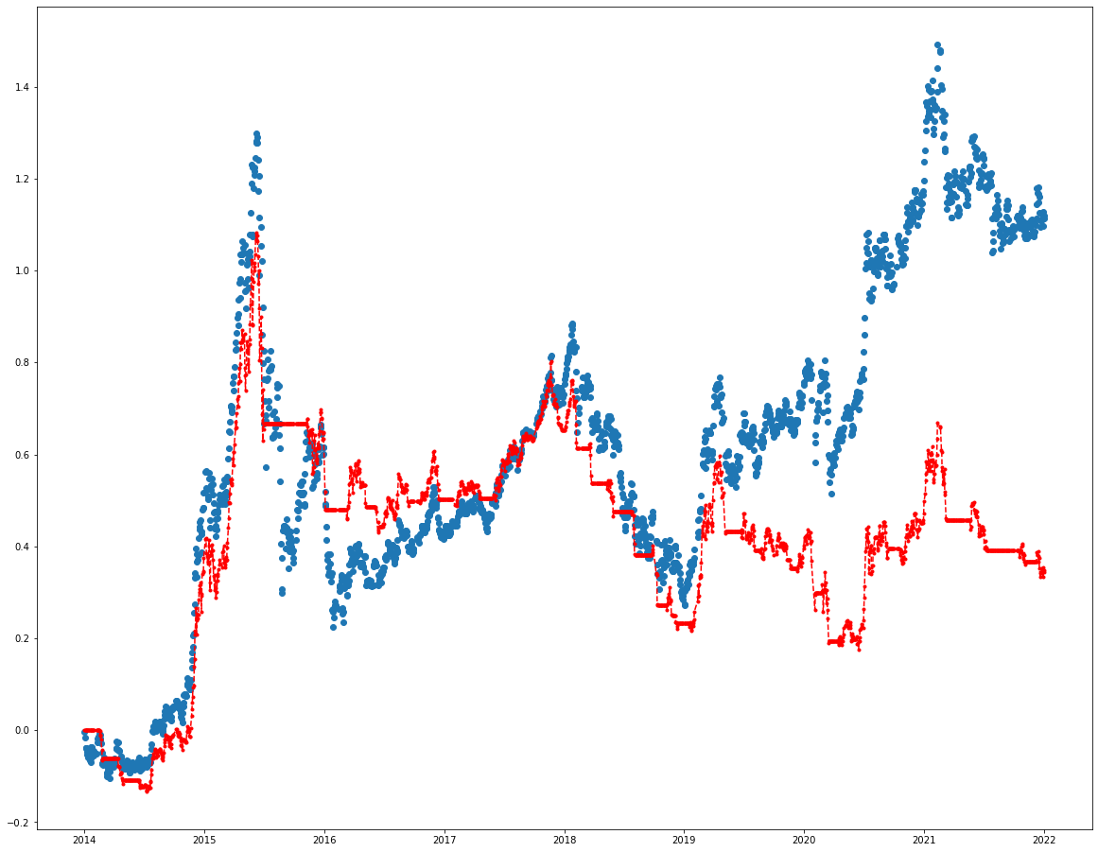
日期 | 收盘价 | 净资产 | 收盘价涨跌幅 | 净资产涨跌幅
2014-01-02 | 2321.98 | 1000000 | -0.0034548911387 | 0
2014-01-03 | 2290.78 | 1000000 | -0.01684527667 | 0
2014-01-06 | 2238.64 | 1000000 | -0.039222670953 | 0
2014-01-07 | 2238 | 1000000 | -0.039497345528 | 0
2014-01-08 | 2241.91 | 1000000 | -0.037819255546 | 0
2014-01-09 | 2222.22 | 1000000 | -0.046269790518 | 0
2014-01-10 | 2204.85 | 1000000 | -0.053724630155 | 0
2014-01-13 | 2193.68 | 1000000 | -0.058518559847 | 0
2014-01-14 | 2212.85 | 1000000 | -0.050291197967 | 0
2014-01-15 | 2208.94 | 1000000 | -0.051969287949 | 0
2014-01-16 | 2211.84 | 1000000 | -0.050724668781 | 0
2014-01-17 | 2178.49 | 1000000 | -0.065037789213 | 0
2014-01-20 | 2165.99 | 1000000 | -0.070402527006 | 0
2014-01-21 | 2187.41 | 1000000 | -0.061209512324 | 0
2014-01-22 | 2243.8 | 1000000 | -0.037008107192 | 0
2014-01-23 | 2231.89 | 1000000 | -0.042119629361 | 0
2014-01-24 | 2245.68 | 1000000 | -0.036201250628 | 0
2014-01-27 | 2215.92 | 1000000 | -0.048973618365 | 0
2014-01-28 | 2219.86 | 1000000 | -0.047282653013 | 0
2014-01-29 | 2227.78 | 1000000 | -0.043883555147 | 0
2014-01-30 | 2202.45 | 1000000 | -0.054754659811 | 0
2014-02-07 | 2212.48 | 1000000 | -0.050449994206 | 0
2014-02-10 | 2267.53 | 1000000 | -0.026823688965 | 0
2014-02-11 | 2285.56 | 1000000 | -0.019085591173 | 0
2014-02-12 | 2291.25 | 1000000 | -0.016643562529 | 0
2014-02-13 | 2279.55 | 1000000 | -0.021664957104 | 0
2014-02-14 | 2295.57 | 1000000 | -0.014789509148 | 0
2014-02-17 | 2311.65 | 1000000 | -0.0078883104509 | 0
2014-02-18 | 2282.44 | 987461.13304 | -0.020424629726 | -0.01253886696
2014-02-19 | 2308.66 | 998788.17304 | -0.009171555731 | -0.00121182696
2014-02-20 | 2287.44 | 989621.13304 | -0.018278734609 | -0.01037886696
2014-02-21 | 2264.29 | 979620.33304 | -0.028214229001 | -0.02037966696
2014-02-24 | 2214.51 | 958115.37304 | -0.049578760788 | -0.04188462696
2014-02-25 | 2157.91 | 933664.17304 | -0.073870293516 | -0.06633582696
2014-02-26 | 2163.4 | 936035.85304 | -0.071514100677 | -0.06396414696
2014-02-27 | 2154.11 | 938768.07808 | -0.075501173805 | -0.06123192192
2014-02-28 | 2178.97 | 938768.07808 | -0.064831783282 | -0.06123192192
2014-03-03 | 2190.37 | 938768.07808 | -0.059939142414 | -0.06123192192
2014-03-04 | 2184.27 | 938768.07808 | -0.062557134457 | -0.06123192192
2014-03-05 | 2163.98 | 938768.07808 | -0.071265176843 | -0.06123192192
2014-03-06 | 2173.63 | 938768.07808 | -0.067123599267 | -0.06123192192
2014-03-07 | 2168.36 | 938768.07808 | -0.069385372721 | -0.06123192192
2014-03-10 | 2097.79 | 938768.07808 | -0.099672536405 | -0.06123192192
2014-03-11 | 2108.66 | 938768.07808 | -0.09500736042 | -0.06123192192
2014-03-12 | 2114.13 | 938768.07808 | -0.092659751162 | -0.06123192192
2014-03-13 | 2140.33 | 938768.07808 | -0.081415260748 | -0.06123192192
2014-03-14 | 2122.84 | 938768.07808 | -0.088921601868 | -0.06123192192
2014-03-17 | 2143.04 | 938768.07808 | -0.080252185594 | -0.06123192192
2014-03-18 | 2138.13 | 938768.07808 | -0.082359454599 | -0.06123192192
2014-03-19 | 2120.87 | 938768.07808 | -0.089767084544 | -0.06123192192
2014-03-20 | 2086.97 | 938768.07808 | -0.10431625344 | -0.06123192192
2014-03-21 | 2158.8 | 938768.07808 | -0.073488324185 | -0.06123192192
2014-03-24 | 2176.55 | 938768.07808 | -0.065870396518 | -0.06123192192
2014-03-25 | 2174.44 | 938768.07808 | -0.066775964258 | -0.06123192192
2014-03-26 | 2171.05 | 938768.07808 | -0.068230881147 | -0.06123192192
2014-03-27 | 2155.71 | 938768.07808 | -0.074814487367 | -0.06123192192
2014-03-28 | 2151.96 | 938768.07808 | -0.076423908705 | -0.06123192192
2014-03-31 | 2146.3 | 938768.07808 | -0.078853061978 | -0.06123192192
2014-04-01 | 2163.11 | 938768.07808 | -0.071638562594 | -0.06123192192
2014-04-02 | 2180.73 | 938768.07808 | -0.0640764282 | -0.06123192192
2014-04-03 | 2165.01 | 938768.07808 | -0.070823122449 | -0.06123192192
...

3-3
...
最大回撤 | 夏普率
日期 | 净资产 | 年收益率
2014-01-02 | 1000000 | 0
2014-12-31 | 1412162.0601 | 0.41350161824
2015-12-31 | 1549268.0503 | 0.097089416359
2016-12-30 | 1586929.692 | 0.024309312832
2017-12-29 | 1668899.9987 | 0.051653395305
2018-12-28 | 1701503.6528 | 0.019536014259
2019-12-31 | 1971091.2949 | 0.15844082477
2020-12-31 | 1672574.0868 | -0.15144768223
2021-12-31 | 1544333.0043 | -0.076672886142
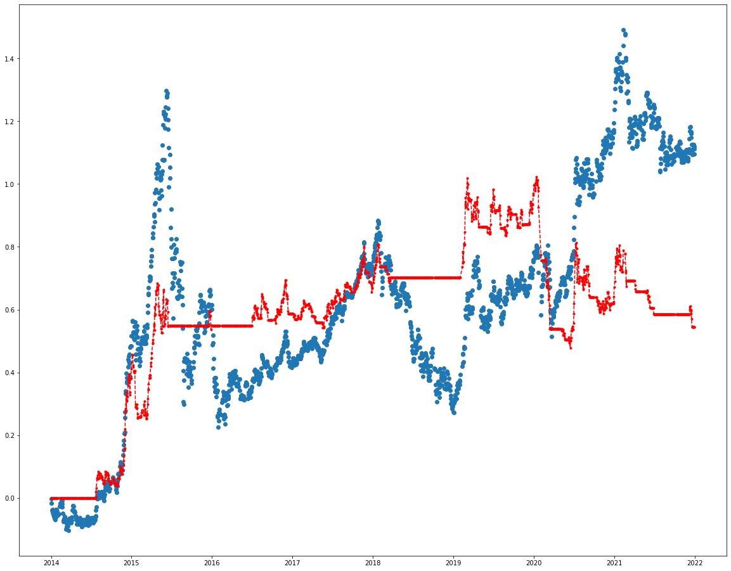
日期 | 收盘价 | 净资产 | 收盘价涨跌幅 | 净资产涨跌幅
2014-01-02 | 2321.98 | 1000000 | -0.0034548911387 | 0
2014-01-03 | 2290.78 | 1000000 | -0.01684527667 | 0
2014-01-06 | 2238.64 | 1000000 | -0.039222670953 | 0
2014-01-07 | 2238 | 1000000 | -0.039497345528 | 0
2014-01-08 | 2241.91 | 1000000 | -0.037819255546 | 0
2014-01-09 | 2222.22 | 1000000 | -0.046269790518 | 0
2014-01-10 | 2204.85 | 1000000 | -0.053724630155 | 0
2014-01-13 | 2193.68 | 1000000 | -0.058518559847 | 0
2014-01-14 | 2212.85 | 1000000 | -0.050291197967 | 0
2014-01-15 | 2208.94 | 1000000 | -0.051969287949 | 0
2014-01-16 | 2211.84 | 1000000 | -0.050724668781 | 0
2014-01-17 | 2178.49 | 1000000 | -0.065037789213 | 0
2014-01-20 | 2165.99 | 1000000 | -0.070402527006 | 0
2014-01-21 | 2187.41 | 1000000 | -0.061209512324 | 0
2014-01-22 | 2243.8 | 1000000 | -0.037008107192 | 0
2014-01-23 | 2231.89 | 1000000 | -0.042119629361 | 0
2014-01-24 | 2245.68 | 1000000 | -0.036201250628 | 0
2014-01-27 | 2215.92 | 1000000 | -0.048973618365 | 0
2014-01-28 | 2219.86 | 1000000 | -0.047282653013 | 0
2014-01-29 | 2227.78 | 1000000 | -0.043883555147 | 0
2014-01-30 | 2202.45 | 1000000 | -0.054754659811 | 0
2014-02-07 | 2212.48 | 1000000 | -0.050449994206 | 0
2014-02-10 | 2267.53 | 1000000 | -0.026823688965 | 0
2014-02-11 | 2285.56 | 1000000 | -0.019085591173 | 0
2014-02-12 | 2291.25 | 1000000 | -0.016643562529 | 0
2014-02-13 | 2279.55 | 1000000 | -0.021664957104 | 0
2014-02-14 | 2295.57 | 1000000 | -0.014789509148 | 0
2014-02-17 | 2311.65 | 1000000 | -0.0078883104509 | 0
2014-02-18 | 2282.44 | 1000000 | -0.020424629726 | 0
2014-02-19 | 2308.66 | 1000000 | -0.009171555731 | 0
2014-02-20 | 2287.44 | 1000000 | -0.018278734609 | 0
2014-02-21 | 2264.29 | 1000000 | -0.028214229001 | 0
2014-02-24 | 2214.51 | 1000000 | -0.049578760788 | 0
2014-02-25 | 2157.91 | 1000000 | -0.073870293516 | 0
2014-02-26 | 2163.4 | 1000000 | -0.071514100677 | 0
2014-02-27 | 2154.11 | 1000000 | -0.075501173805 | 0
2014-02-28 | 2178.97 | 1000000 | -0.064831783282 | 0
2014-03-03 | 2190.37 | 1000000 | -0.059939142414 | 0
2014-03-04 | 2184.27 | 1000000 | -0.062557134457 | 0
2014-03-05 | 2163.98 | 1000000 | -0.071265176843 | 0
2014-03-06 | 2173.63 | 1000000 | -0.067123599267 | 0
2014-03-07 | 2168.36 | 1000000 | -0.069385372721 | 0
2014-03-10 | 2097.79 | 1000000 | -0.099672536405 | 0
2014-03-11 | 2108.66 | 1000000 | -0.09500736042 | 0
2014-03-12 | 2114.13 | 1000000 | -0.092659751162 | 0
2014-03-13 | 2140.33 | 1000000 | -0.081415260748 | 0
2014-03-14 | 2122.84 | 1000000 | -0.088921601868 | 0
2014-03-17 | 2143.04 | 1000000 | -0.080252185594 | 0
2014-03-18 | 2138.13 | 1000000 | -0.082359454599 | 0
2014-03-19 | 2120.87 | 1000000 | -0.089767084544 | 0
2014-03-20 | 2086.97 | 1000000 | -0.10431625344 | 0
2014-03-21 | 2158.8 | 1000000 | -0.073488324185 | 0
2014-03-24 | 2176.55 | 1000000 | -0.065870396518 | 0
2014-03-25 | 2174.44 | 1000000 | -0.066775964258 | 0
2014-03-26 | 2171.05 | 1000000 | -0.068230881147 | 0
2014-03-27 | 2155.71 | 1000000 | -0.074814487367 | 0
2014-03-28 | 2151.96 | 1000000 | -0.076423908705 | 0
2014-03-31 | 2146.3 | 1000000 | -0.078853061978 | 0
2014-04-01 | 2163.11 | 1000000 | -0.071638562594 | 0
2014-04-02 | 2180.73 | 1000000 | -0.0640764282 | 0
2014-04-03 | 2165.01 | 1000000 | -0.070823122449 | 0
...

4-3(4)
...
最大回撤 | 夏普率
日期 | 净资产 | 年收益率
2014-01-02 | 1000000 | 0
2014-12-31 | 1521055.3957 | 0.52280898091
2015-12-31 | 1817207.6993 | 0.19470185274
2016-12-30 | 1828721.3278 | 0.0063358902064
2017-12-29 | 2140081.7626 | 0.17026128046
2018-12-28 | 2158309.0327 | 0.0085170905234
2019-12-31 | 2566746.5254 | 0.18923957895
2020-12-31 | 2591978.4809 | 0.0098303261642
2021-12-31 | 2388615.0481 | -0.078458765869
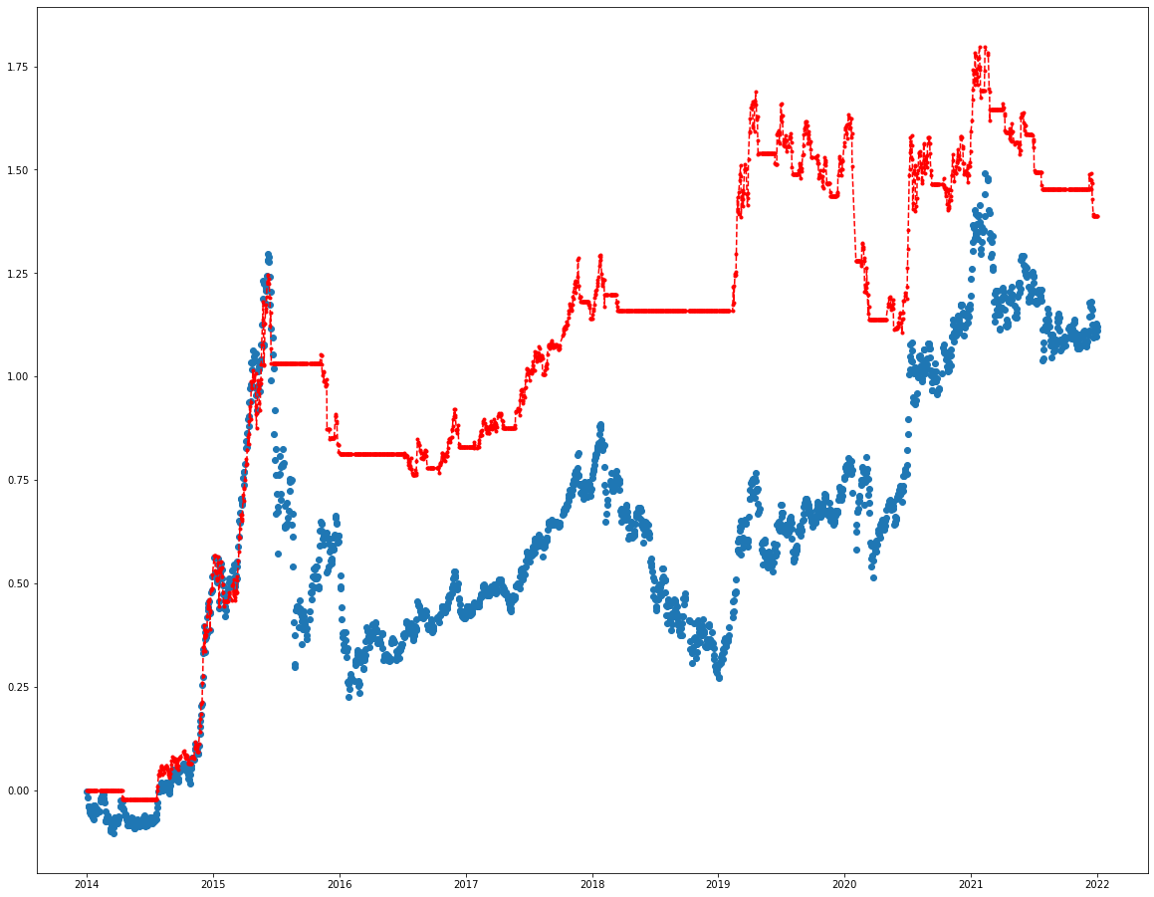
日期 | 收盘价 | 净资产 | 收盘价涨跌幅 | 净资产涨跌幅
2014-01-02 | 2321.98 | 1000000 | -0.0034548911387 | 0
2014-01-03 | 2290.78 | 1000000 | -0.01684527667 | 0
2014-01-06 | 2238.64 | 1000000 | -0.039222670953 | 0
2014-01-07 | 2238 | 1000000 | -0.039497345528 | 0
2014-01-08 | 2241.91 | 1000000 | -0.037819255546 | 0
2014-01-09 | 2222.22 | 1000000 | -0.046269790518 | 0
2014-01-10 | 2204.85 | 1000000 | -0.053724630155 | 0
2014-01-13 | 2193.68 | 1000000 | -0.058518559847 | 0
2014-01-14 | 2212.85 | 1000000 | -0.050291197967 | 0
2014-01-15 | 2208.94 | 1000000 | -0.051969287949 | 0
2014-01-16 | 2211.84 | 1000000 | -0.050724668781 | 0
2014-01-17 | 2178.49 | 1000000 | -0.065037789213 | 0
2014-01-20 | 2165.99 | 1000000 | -0.070402527006 | 0
2014-01-21 | 2187.41 | 1000000 | -0.061209512324 | 0
2014-01-22 | 2243.8 | 1000000 | -0.037008107192 | 0
2014-01-23 | 2231.89 | 1000000 | -0.042119629361 | 0
2014-01-24 | 2245.68 | 1000000 | -0.036201250628 | 0
2014-01-27 | 2215.92 | 1000000 | -0.048973618365 | 0
2014-01-28 | 2219.86 | 1000000 | -0.047282653013 | 0
2014-01-29 | 2227.78 | 1000000 | -0.043883555147 | 0
2014-01-30 | 2202.45 | 1000000 | -0.054754659811 | 0
2014-02-07 | 2212.48 | 1000000 | -0.050449994206 | 0
2014-02-10 | 2267.53 | 1000000 | -0.026823688965 | 0
2014-02-11 | 2285.56 | 1000000 | -0.019085591173 | 0
2014-02-12 | 2291.25 | 1000000 | -0.016643562529 | 0
2014-02-13 | 2279.55 | 1000000 | -0.021664957104 | 0
2014-02-14 | 2295.57 | 1000000 | -0.014789509148 | 0
2014-02-17 | 2311.65 | 1000000 | -0.0078883104509 | 0
2014-02-18 | 2282.44 | 1000000 | -0.020424629726 | 0
2014-02-19 | 2308.66 | 1000000 | -0.009171555731 | 0
2014-02-20 | 2287.44 | 1000000 | -0.018278734609 | 0
2014-02-21 | 2264.29 | 1000000 | -0.028214229001 | 0
2014-02-24 | 2214.51 | 1000000 | -0.049578760788 | 0
2014-02-25 | 2157.91 | 1000000 | -0.073870293516 | 0
2014-02-26 | 2163.4 | 1000000 | -0.071514100677 | 0
2014-02-27 | 2154.11 | 1000000 | -0.075501173805 | 0
2014-02-28 | 2178.97 | 1000000 | -0.064831783282 | 0
2014-03-03 | 2190.37 | 1000000 | -0.059939142414 | 0
2014-03-04 | 2184.27 | 1000000 | -0.062557134457 | 0
2014-03-05 | 2163.98 | 1000000 | -0.071265176843 | 0
2014-03-06 | 2173.63 | 1000000 | -0.067123599267 | 0
2014-03-07 | 2168.36 | 1000000 | -0.069385372721 | 0
2014-03-10 | 2097.79 | 1000000 | -0.099672536405 | 0
2014-03-11 | 2108.66 | 1000000 | -0.09500736042 | 0
2014-03-12 | 2114.13 | 1000000 | -0.092659751162 | 0
2014-03-13 | 2140.33 | 1000000 | -0.081415260748 | 0
2014-03-14 | 2122.84 | 1000000 | -0.088921601868 | 0
2014-03-17 | 2143.04 | 1000000 | -0.080252185594 | 0
2014-03-18 | 2138.13 | 1000000 | -0.082359454599 | 0
2014-03-19 | 2120.87 | 1000000 | -0.089767084544 | 0
2014-03-20 | 2086.97 | 1000000 | -0.10431625344 | 0
2014-03-21 | 2158.8 | 1000000 | -0.073488324185 | 0
2014-03-24 | 2176.55 | 1000000 | -0.065870396518 | 0
2014-03-25 | 2174.44 | 1000000 | -0.066775964258 | 0
2014-03-26 | 2171.05 | 1000000 | -0.068230881147 | 0
2014-03-27 | 2155.71 | 1000000 | -0.074814487367 | 0
2014-03-28 | 2151.96 | 1000000 | -0.076423908705 | 0
2014-03-31 | 2146.3 | 1000000 | -0.078853061978 | 0
2014-04-01 | 2163.11 | 1000000 | -0.071638562594 | 0
2014-04-02 | 2180.73 | 1000000 | -0.0640764282 | 0
2014-04-03 | 2165.01 | 1000000 | -0.070823122449 | 0
...

4-3(8)
...
样本内数据年份数 | 第iyear窗口 | 最佳长期均线 | 最佳中期均线 | 最佳短期均线 | 样本内净资产
105 | 2021-07-05 | -1 | 5073.78 | 0 | 2012275.9775 | 2012275.9775 | -71240.8554
106 | 2021-12-09 | 1 | 5000.69 | 402 | 993.45884501 | 2011270.8388 | 0
107 | 2021-12-21 | -1 | 4876.51 | 0 | 1960370.3003 | 1960370.3003 | -51905.6772
程序运行时间 | 2022-09-26 | 程序运行时长 | 0:13:25.759248
样本内数据年份数 | 样本外净资产 | 年均收益率复利
8 | 1960370.3003 | 0.087751658409

最大回撤 | 夏普率
-0.21640987592 | 0.44155962489
日期 | 净资产 | 年收益率
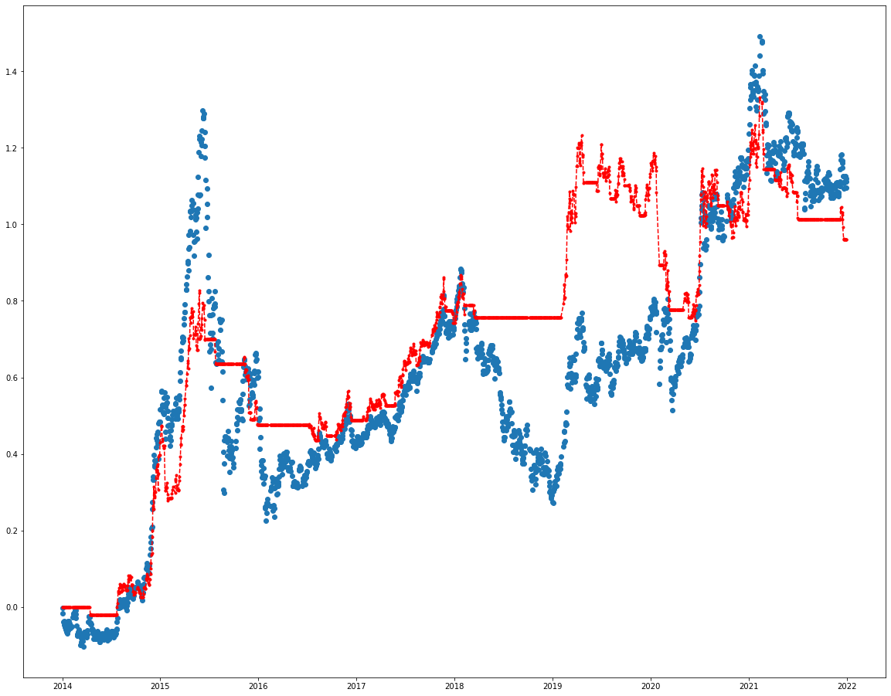
2014-01-02 | 1000000 | 0
2014-12-31 | 1428550.6732 | 0.42995110499
2015-12-31 | 1476255.8113 | 0.033394081848
2016-12-30 | 1488276.7422 | 0.0081428508684
2017-12-29 | 1741916.2933 | 0.17042499143
2018-12-28 | 1756766.9656 | 0.0085254798882
2019-12-31 | 2131831.5962 | 0.21349708752
2020-12-31 | 2093177.5548 | -0.018131845639
2021-12-31 | 1960370.3003 | -0.063447677486
日期 | 收盘价 | 净资产 | 收盘价涨跌幅 | 净资产涨跌幅
2014-01-02 | 2321.98 | 1000000 | -0.0034548911387 | 0
2014-01-03 | 2290.78 | 1000000 | -0.01684527667 | 0
2014-01-06 | 2238.64 | 1000000 | -0.039222670953 | 0
2014-01-07 | 2238 | 1000000 | -0.039497345528 | 0
2014-01-08 | 2241.91 | 1000000 | -0.037819255546 | 0
2014-01-09 | 2222.22 | 1000000 | -0.046269790518 | 0
2014-01-10 | 2204.85 | 1000000 | -0.053724630155 | 0
2014-01-13 | 2193.68 | 1000000 | -0.058518559847 | 0
2014-01-14 | 2212.85 | 1000000 | -0.050291197967 | 0
2014-01-15 | 2208.94 | 1000000 | -0.051969287949 | 0
2014-01-16 | 2211.84 | 1000000 | -0.050724668781 | 0
2014-01-17 | 2178.49 | 1000000 | -0.065037789213 | 0
2014-01-20 | 2165.99 | 1000000 | -0.070402527006 | 0
2014-01-21 | 2187.41 | 1000000 | -0.061209512324 | 0
2014-01-22 | 2243.8 | 1000000 | -0.037008107192 | 0
2014-01-23 | 2231.89 | 1000000 | -0.042119629361 | 0
2014-01-24 | 2245.68 | 1000000 | -0.036201250628 | 0
2014-01-27 | 2215.92 | 1000000 | -0.048973618365 | 0
2014-01-28 | 2219.86 | 1000000 | -0.047282653013 | 0
2014-01-29 | 2227.78 | 1000000 | -0.043883555147 | 0
2014-01-30 | 2202.45 | 1000000 | -0.054754659811 | 0
2014-02-07 | 2212.48 | 1000000 | -0.050449994206 | 0
2014-02-10 | 2267.53 | 1000000 | -0.026823688965 | 0
2014-02-11 | 2285.56 | 1000000 | -0.019085591173 | 0
2014-02-12 | 2291.25 | 1000000 | -0.016643562529 | 0
2014-02-13 | 2279.55 | 1000000 | -0.021664957104 | 0
2014-02-14 | 2295.57 | 1000000 | -0.014789509148 | 0
2014-02-17 | 2311.65 | 1000000 | -0.0078883104509 | 0
2014-02-18 | 2282.44 | 1000000 | -0.020424629726 | 0
2014-02-19 | 2308.66 | 1000000 | -0.009171555731 | 0
2014-02-20 | 2287.44 | 1000000 | -0.018278734609 | 0
2014-02-21 | 2264.29 | 1000000 | -0.028214229001 | 0
2014-02-24 | 2214.51 | 1000000 | -0.049578760788 | 0
2014-02-25 | 2157.91 | 1000000 | -0.073870293516 | 0
2014-02-26 | 2163.4 | 1000000 | -0.071514100677 | 0
2014-02-27 | 2154.11 | 1000000 | -0.075501173805 | 0
2014-02-28 | 2178.97 | 1000000 | -0.064831783282 | 0
2014-03-03 | 2190.37 | 1000000 | -0.059939142414 | 0
2014-03-04 | 2184.27 | 1000000 | -0.062557134457 | 0
2014-03-05 | 2163.98 | 1000000 | -0.071265176843 | 0
2014-03-06 | 2173.63 | 1000000 | -0.067123599267 | 0
2014-03-07 | 2168.36 | 1000000 | -0.069385372721 | 0
2014-03-10 | 2097.79 | 1000000 | -0.099672536405 | 0
2014-03-11 | 2108.66 | 1000000 | -0.09500736042 | 0
2014-03-12 | 2114.13 | 1000000 | -0.092659751162 | 0
2014-03-13 | 2140.33 | 1000000 | -0.081415260748 | 0
2014-03-14 | 2122.84 | 1000000 | -0.088921601868 | 0
2014-03-17 | 2143.04 | 1000000 | -0.080252185594 | 0
2014-03-18 | 2138.13 | 1000000 | -0.082359454599 | 0
2014-03-19 | 2120.87 | 1000000 | -0.089767084544 | 0
2014-03-20 | 2086.97 | 1000000 | -0.10431625344 | 0
2014-03-21 | 2158.8 | 1000000 | -0.073488324185 | 0
...

5-3
...
最大回撤 | 夏普率
日期 | 净资产 | 年收益率
2014-01-02 | 1000000 | 0
2014-12-31 | 1195517.5036 | 0.19610417083
2015-12-31 | 1381678.6883 | 0.15571598421
2016-12-30 | 1517931.3029 | 0.098613820847
2017-12-29 | 1654767.3608 | 0.090146410221
2018-12-28 | 1536097.2191 | -0.07171409378
2019-12-31 | 1916450.5475 | 0.24761019268
2020-12-31 | 2406372.4921 | 0.25564027475
2021-12-31 | 2490489.2962 | 0.034955853417
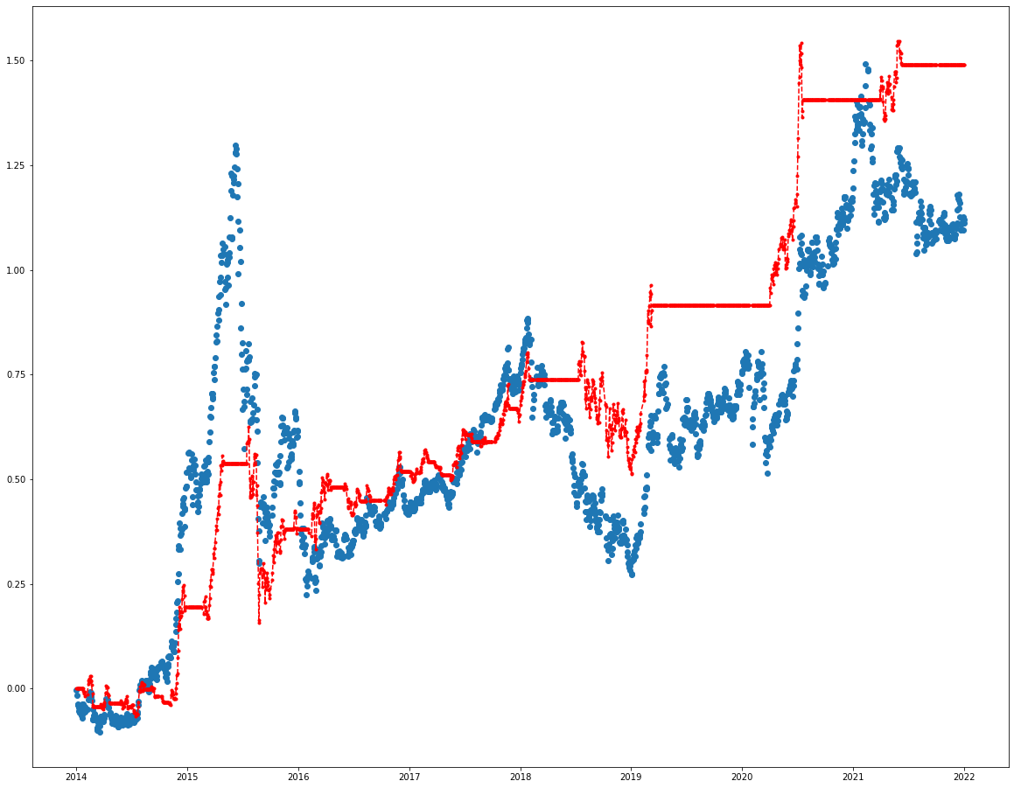
日期 | 收盘价 | 净资产 | 收盘价涨跌幅 | 净资产涨跌幅
2014-01-02 | 2321.98 | 1000000 | -0.0034548911387 | 0
2014-01-03 | 2290.78 | 1000000 | -0.01684527667 | 0
2014-01-06 | 2238.64 | 1000000 | -0.039222670953 | 0
2014-01-07 | 2238 | 1000000 | -0.039497345528 | 0
2014-01-08 | 2241.91 | 1000000 | -0.037819255546 | 0
2014-01-09 | 2222.22 | 1000000 | -0.046269790518 | 0
2014-01-10 | 2204.85 | 1000000 | -0.053724630155 | 0
2014-01-13 | 2193.68 | 1000000 | -0.058518559847 | 0
2014-01-14 | 2212.85 | 1000000 | -0.050291197967 | 0
2014-01-15 | 2208.94 | 1000000 | -0.051969287949 | 0
2014-01-16 | 2211.84 | 1000000 | -0.050724668781 | 0
2014-01-17 | 2178.49 | 1000000 | -0.065037789213 | 0
2014-01-20 | 2165.99 | 1000000 | -0.070402527006 | 0
2014-01-21 | 2187.41 | 1000000 | -0.061209512324 | 0
2014-01-22 | 2243.8 | 1000000 | -0.037008107192 | 0
2014-01-23 | 2231.89 | 994895.3516 | -0.042119629361 | -0.0051046484
2014-01-24 | 2245.68 | 1001031.9016 | -0.036201250628 | 0.0010319016
2014-01-27 | 2215.92 | 987788.7016 | -0.048973618365 | -0.0122112984
2014-01-28 | 2219.86 | 989542.0016 | -0.047282653013 | -0.0104579984
2014-01-29 | 2227.78 | 993066.4016 | -0.043883555147 | -0.0069335984
2014-01-30 | 2202.45 | 981794.5516 | -0.054754659811 | -0.0182054484
2014-02-07 | 2212.48 | 986257.9016 | -0.050449994206 | -0.0137420984
2014-02-10 | 2267.53 | 1010755.1516 | -0.026823688965 | 0.0107551516
2014-02-11 | 2285.56 | 1018778.5016 | -0.019085591173 | 0.0187785016
2014-02-12 | 2291.25 | 1021310.5516 | -0.016643562529 | 0.0213105516
2014-02-13 | 2279.55 | 1016104.0516 | -0.021664957104 | 0.0161040516
2014-02-14 | 2295.57 | 1023232.9516 | -0.014789509148 | 0.0232329516
2014-02-17 | 2311.65 | 1030388.5516 | -0.0078883104509 | 0.0303885516
2014-02-18 | 2282.44 | 1017390.1016 | -0.020424629726 | 0.0173901016
2014-02-19 | 2308.66 | 1029058.0016 | -0.009171555731 | 0.0290580016
2014-02-20 | 2287.44 | 1019615.1016 | -0.018278734609 | 0.0196151016
2014-02-21 | 2264.29 | 1009313.3516 | -0.028214229001 | 0.0093133516
2014-02-24 | 2214.51 | 987161.2516 | -0.049578760788 | -0.0128387484
2014-02-25 | 2157.91 | 961974.2516 | -0.073870293516 | -0.0380257484
2014-02-26 | 2163.4 | 956970.72945 | -0.071514100677 | -0.04302927055
2014-02-27 | 2154.11 | 956970.72945 | -0.075501173805 | -0.04302927055
2014-02-28 | 2178.97 | 956970.72945 | -0.064831783282 | -0.04302927055
2014-03-03 | 2190.37 | 956970.72945 | -0.059939142414 | -0.04302927055
2014-03-04 | 2184.27 | 956970.72945 | -0.062557134457 | -0.04302927055
2014-03-05 | 2163.98 | 956970.72945 | -0.071265176843 | -0.04302927055
2014-03-06 | 2173.63 | 956970.72945 | -0.067123599267 | -0.04302927055
2014-03-07 | 2168.36 | 956970.72945 | -0.069385372721 | -0.04302927055
2014-03-10 | 2097.79 | 956970.72945 | -0.099672536405 | -0.04302927055
2014-03-11 | 2108.66 | 956970.72945 | -0.09500736042 | -0.04302927055
2014-03-12 | 2114.13 | 956970.72945 | -0.092659751162 | -0.04302927055
2014-03-13 | 2140.33 | 956970.72945 | -0.081415260748 | -0.04302927055
2014-03-14 | 2122.84 | 956970.72945 | -0.088921601868 | -0.04302927055
2014-03-17 | 2143.04 | 956970.72945 | -0.080252185594 | -0.04302927055
2014-03-18 | 2138.13 | 956970.72945 | -0.082359454599 | -0.04302927055
2014-03-19 | 2120.87 | 956970.72945 | -0.089767084544 | -0.04302927055
2014-03-20 | 2086.97 | 956970.72945 | -0.10431625344 | -0.04302927055
2014-03-21 | 2158.8 | 956970.72945 | -0.073488324185 | -0.04302927055
2014-03-24 | 2176.55 | 962968.24955 | -0.065870396518 | -0.03703175045
2014-03-25 | 2174.44 | 962035.62955 | -0.066775964258 | -0.03796437045
2014-03-26 | 2171.05 | 960537.24955 | -0.068230881147 | -0.03946275045
2014-03-27 | 2155.71 | 953756.96955 | -0.074814487367 | -0.04624303045
2014-03-28 | 2151.96 | 952099.46955 | -0.076423908705 | -0.04790053045
2014-03-31 | 2146.3 | 949597.74955 | -0.078853061978 | -0.05040225045
2014-04-01 | 2163.11 | 957027.76955 | -0.071638562594 | -0.04297223045
2014-04-02 | 2180.73 | 964815.80955 | -0.0640764282 | -0.03518419045
2014-04-03 | 2165.01 | 957867.56955 | -0.070823122449 | -0.04213243045
...

